MEDIÇÃO 001 CRECHE
PREFEITURA MUNICIPAL DE ITABAIANA
 |  |  |  |  |  |  |  |  | 
Boletim de Medição
Programa: |  | Modalidade: |  |  | Empreendimento: |  | Nº B M | Data da emissão:
 |  | CONCORRENCIA 0002/2025 |  |  |  |  | 1 | 2026-03-23
Agente Financeiro: |  | Mutuário: |  |  | Agente Promotor: |  | Início da obra - O.S | Término da obra
PREFEITURA MUNICIPAL DE ITABAIANA |  | PREFEITURA MUNICIPAL DE ITABAIANA |  |  | ITATABAIANA PB |  | 2026-01-16 | 2026-09-16
Contratada: |  | Localização: |  |  | Objetivo: CONSTRUÇÃO DA CRECHE TIPO II FNDE EM ITABAIANA - PB
Construtora BRTEC Ltda |  | ITABAIANA- PB
 | DATA DO CONTRATO: 23/09/2025 Nº do CTEF - 00216/2025 | Valor da Obra: 2.935.000,00 |  |  | Período do Contrato: 240 DIAS |  | Período: 16/01/2026 a 23/03/2026
Item | Discriminação dos Serviços | Unid. | Custo Unitário | Quantitativos |  |  | Valores |  |  | Desvio (%)
 |  |  |  | Previsto | Medido no Período | Acumulado Total | Previsto | Do mês | Acumulado Total

1 | SERVIÇOS PRELIMINARES |  |  |  |  |  | 246,543.64 | 39,766.59 | 39,766.59 | 0.16
1.1 | FORNECIMENTO E INSTALAÇÃO DE PLACA DE OBRA COM CHAPA GALVANIZADA E ESTRUTURA DE MADEIRA. AF_03/2022_PS | M2 | 392.83 | 10.00 | 10.00 | 10.00 | 3,928.30 | 3,928.30 | 3,928.30 | 1.00
1.2 | TAPUME COM TELHA METÁLICA. AF_03/2024 | M2 | 120.65 | 99.00 | 99.00 | 99.00 | 11,944.35 | 11,944.35 | 11,944.35 | 1.00
1.3 | ENTRADA DE ENERGIA ELÉTRICA, AÉREA, TRIFÁSICA, COM CAIXA DE EMBUTIR, CABO DE 10 MM2 E DISJUNTOR DIN 50A (NÃO INCLUSO O POSTE DE CONCRETO). AF_07/2020_PS | UN | 2,041.11 | 1.00 | 1.00 | 1.00 | 2,041.11 | 2,041.11 | 2,041.11 | 1.00
1.4 | LIGAÇÃO PROVISÓRIA DE ÁGUA E ESGOTO (UN) | UN | 3,681.02 | 1.00 | 1.00 | 1.00 | 3,681.02 | 3,681.02 | 3,681.02 | 1.00
1.5 | LOCAÇÃO CONVENCIONAL DE OBRA, UTILIZANDO GABARITO DE TÁBUAS CORRIDAS PONTALETADAS A CADA 2,00M - 2 UTILIZAÇÕES. AF_03/2024 | M | 73.23 | 127.78 | 127.78 | 127.78 | 9,357.32 | 9,357.32 | 9,357.32 | 1.00
1.6 | LOCACAO DE CONTAINER 2,30 X 6,00 M, ALT. 2,50 M, COM 1 SANITARIO, PARA ESCRITORIO, COMPLETO, SEM DIVISORIAS INTERNAS (NAO INCLUI MOBILIZACAO/DESMOBILIZACAO) | MÊS | 1,018.67 | 8.00 | 1.00 | 1.00 | 8,149.36 | 1,018.67 | 1,018.67 | 0.13
1.7 | LOCACAO DE CONTAINER 2,30 X 6,00 M, ALT. 2,50 M, PARA ESCRITORIO, SEM DIVISORIAS INTERNAS E SEM SANITARIO (NAO INCLUI MOBILIZACAO/DESMOBILIZACAO) | MÊS | 795.83 | 8.00 | 1.00 | 1.00 | 6,366.64 | 795.83 | 795.83 | 0.13
1.8 | LOCACAO DE CONTAINER 2,30 X 6,00 M, ALT. 2,50 M, PARA SANITARIO, COM 4 BACIAS, 8 CHUVEIROS,1 LAVATORIO E 1 MICTORIO (NAO INCLUI MOBILIZACAO/DESMOBILIZACAO) | MÊS | 1,273.33 | 8.00 | 1.00 | 1.00 | 10,186.64 | 1,273.33 | 1,273.33 | 0.13
1.9 | ADMINISTRAÇÃO LOCAL TIPO 2 | UN | 190,888.90 | 1.00 | 0.03 | 0.03 | 190,888.90 | 5,726.66 | 5,726.66 | 0.03

2 | MOVIMENTO DE TERRA PARA FUNDAÇÕES |  |  |  |  |  | 45,833.58 | 40,701.88 | 40,701.88 | 0.89
2.1 | EDIFICAÇÃO |  |  |  |  |  | 43,571.68 | 40,701.88 | 40,701.88 | 0.93
2.1.1 | LIMPEZA MECANIZADA DE CAMADA VEGETAL, VEGETAÇÃO E PEQUENAS ÁRVORES (DIÂMETRO DE TRONCO MENOR QUE 0,20 M), COM TRATOR DE ESTEIRAS. AF_03/2024 | M2 | 0.71 | 1,575.00 | 1,575.00 | 1,575.00 | 1,118.25 | 1,118.25 | 1,118.25 | 1.00
2.1.2 | ATERRO MECANIZADO DE VALA COM ESCAVADEIRA HIDRÁULICA (CAPACIDADE DA CAÇAMBA: 0,8 M³ / POTÊNCIA: 111 HP), LARGURA ATÉ 2,5 M, PROFUNDIDADE DE 1,5 A 3,0 M, COM SOLO ARGILO-ARENOSO. AF_08/2023 | M3 | 81.67 | 158.44 | 158.44 | 158.44 | 12,939.79 | 12,939.79 | 12,939.79 | 1.00
2.1.3 | ESCAVAÇÃO MANUAL PARA BLOCO DE COROAMENTO OU SAPATA (INCLUINDO ESCAVAÇÃO PARA COLOCAÇÃO DE FÔRMAS). AF_01/2024 | M3 | 104.85 | 250.58 | 250.58 | 250.58 | 26,273.31 | 26,273.31 | 26,273.31 | 1.00
2.1.4 | PREPARO DE FUNDO DE VALA COM LARGURA MAIOR OU IGUAL A 1,5 M E MENOR QUE 2,5 M (ACERTO DO SOLO NATURAL). AF_08/2020 | M2 | 3.46 | 107.09 | 107.09 | 107.09 | 370.53 | 370.53 | 370.53 | 1.00
2.1.5 | REATERRO MECANIZADO DE VALA COM RETROESCAVADEIRA (CAPACIDADE DA CAÇAMBA DA RETRO: 0,26 M³/POTÊNCIA: 88 HP), LARGURA 0,8 A 1,5 M, PROFUNDIDADE 1,5 A 3,0 M, COM SOLO (SEM SUBSTITUIÇÃO) DE 1ª CATEGORIA E COMPACTADOR DE SOLOS DE PERCUSSÃO. AF_08/2023 | M3 | 13.61 | 210.86 |  | - | 2,869.80 | - | - | -
2.2 | MURETA ABRIGO DE GÁS |  |  |  |  |  | 1,845.72 | - | - | -
2.2.1 | ESCAVAÇÃO MANUAL PARA BLOCO DE COROAMENTO OU SAPATA (INCLUINDO ESCAVAÇÃO PARA COLOCAÇÃO DE FÔRMAS). AF_01/2024 | M3 | 104.85 | 15.68 |  | - | 1,644.04 | - | - | -
2.2.2 | PREPARO DE FUNDO DE VALA COM LARGURA MAIOR OU IGUAL A 1,5 M E MENOR QUE 2,5 M (ACERTO DO SOLO NATURAL). AF_08/2020 | M2 | 3.46 | 13.37 |  | - | 46.26 | - | - | -
2.2.3 | REATERRO MECANIZADO DE VALA COM RETROESCAVADEIRA (CAPACIDADE DA CAÇAMBA DA RETRO: 0,26 M³/POTÊNCIA: 88 HP), LARGURA 0,8 A 1,5 M, PROFUNDIDADE 1,5 A 3,0 M, COM SOLO (SEM SUBSTITUIÇÃO) DE 1ª CATEGORIA E COMPACTADOR DE SOLOS DE PERCUSSÃO. AF_08/2023 | M3 | 13.61 | 11.42 |  | - | 155.42 | - | - | -
2.3 | CASTELO D'ÁGUA |  |  |  |  |  | 416.18 | - | - | -
2.3.1 | ESCAVAÇÃO MANUAL PARA BLOCO DE COROAMENTO OU SAPATA (INCLUINDO ESCAVAÇÃO PARA COLOCAÇÃO DE FÔRMAS). AF_01/2024 | M3 | 104.85 | 3.65 |  | - | 382.70 | - | - | -
2.3.2 | PREPARO DE FUNDO DE VALA COM LARGURA MAIOR OU IGUAL A 1,5 M E MENOR QUE 2,5 M (ACERTO DO SOLO NATURAL). AF_08/2020 | M2 | 3.46 | 4.84 |  | - | 16.74 | - | - | -
2.3.3 | REATERRO MECANIZADO DE VALA COM RETROESCAVADEIRA (CAPACIDADE DA CAÇAMBA DA RETRO: 0,26 M³/POTÊNCIA: 88 HP), LARGURA 0,8 A 1,5 M, PROFUNDIDADE 1,5 A 3,0 M, COM SOLO (SEM SUBSTITUIÇÃO) DE 1ª CATEGORIA E COMPACTADOR DE SOLOS DE PERCUSSÃO. AF_08/2023 | M3 | 13.61 | 1.23 |  | - | 16.74 | - | - | -

3 | FUNDAÇÕES |  |  |  |  |  | 160,393.84 | 33,875.50 | 33,875.50 | 0.21
3.1 | CONCRETO ARMADO PARA SAPATAS |  |  |  |  |  | 49,161.15 | 33,875.50 | 33,875.50 | 0.69
3.1.1 | LASTRO DE CONCRETO MAGRO, APLICADO EM BLOCOS DE COROAMENTO OU SAPATAS, ESPESSURA DE 5 CM. AF_01/2024 | M2 | 44.88 | 46.65 | 46.65 | 46.65 | 2,093.65 | 2,093.65 | 2,093.65 | 1.00
3.1.2 | FABRICAÇÃO, MONTAGEM E DESMONTAGEM DE FÔRMA PARA BLOCO DE COROAMENTO, EM MADEIRA SERRADA, E=25 MM, 4 UTILIZAÇÕES. AF_01/2024 | M2 | 108.97 | 131.71 | 131.71 | 131.71 | 14,352.43 | 14,352.43 | 14,352.43 | 1.00
3.1.3 | ARMAÇÃO DE SAPATA ISOLADA, VIGA BALDRAME E SAPATA CORRIDA UTILIZANDO AÇO CA-50 DE 6,3 MM - MONTAGEM. AF_01/2024 | KG | 18.06 | 317.20 | 317.20 | 317.20 | 5,728.63 | 5,728.63 | 5,728.63 | 1.00
3.1.4 | ARMAÇÃO DE SAPATA ISOLADA, VIGA BALDRAME E SAPATA CORRIDA UTILIZANDO AÇO CA-50 DE 8 MM - MONTAGEM. AF_01/2024 | KG | 16.82 | 41.25 | 41.25 | 41.25 | 693.82 | 693.82 | 693.82 | 1.00
3.1.5 | ARMAÇÃO DE SAPATA ISOLADA, VIGA BALDRAME E SAPATA CORRIDA UTILIZANDO AÇO CA-50 DE 10 MM - MONTAGEM. AF_01/2024 | KG | 15.03 | 366.94 | 366.94 | 366.94 | 5,515.10 | 5,515.10 | 5,515.10 | 1.00
3.1.6 | ARMAÇÃO DE BLOCO, SAPATA ISOLADA, VIGA BALDRAME E SAPATA CORRIDA UTILIZANDO AÇO CA-50 DE 12,5 MM - MONTAGEM. AF_01/2024 | KG | 12.78 | 225.00 | 225.00 | 225.00 | 2,875.50 | 2,875.50 | 2,875.50 | 1.00
3.1.7 | ARMAÇÃO DE ESTRUTURAS DIVERSAS DE CONCRETO ARMADO, EXCETO VIGAS, PILARES, LAJES E FUNDAÇÕES, UTILIZANDO AÇO CA-60 DE 5,0 MM - MONTAGEM. AF_06/2022 | KG | 19.47 | 134.38 | 134.38 | 134.38 | 2,616.37 | 2,616.37 | 2,616.37 | 1.00
3.1.8 | CONCRETAGEM DE SAPATA, FCK 30 MPA, COM USO DE BOMBA - LANÇAMENTO, ADENSAMENTO E ACABAMENTO. AF_01/2024 | M3 | 983.00 | 15.55 |  | - | 15,285.65 | - | - | -
3.2 | CONCRETO ARMADO PARA VIGA BALDRAME |  |  |  |  |  | 88,420.37 | - | - | -
3.2.1 | LASTRO DE CONCRETO MAGRO, APLICADO EM BLOCOS DE COROAMENTO OU SAPATAS, ESPESSURA DE 5 CM. AF_01/2024 | M2 | 44.88 | 60.44 |  | - | 2,712.54 | - | - | -
3.2.2 | LASTRO DE CONCRETO MAGRO, APLICADO EM BLOCOS DE COROAMENTO OU SAPATAS. AF_01/2024 | M3 | 898.25 | 3.89 |  | - | 3,494.19 | - | - | -
3.2.3 | FABRICAÇÃO, MONTAGEM E DESMONTAGEM DE FÔRMA PARA BLOCO DE COROAMENTO, EM MADEIRA SERRADA, E=25 MM, 4 UTILIZAÇÕES. AF_01/2024 | M2 | 108.97 | 349.55 |  | - | 38,090.46 | - | - | -
3.2.4 | ARMAÇÃO DE SAPATA ISOLADA, VIGA BALDRAME E SAPATA CORRIDA UTILIZANDO AÇO CA-50 DE 8 MM - MONTAGEM. AF_01/2024 | KG | 16.82 | 660.10 |  | - | 11,102.88 | - | - | -
3.2.5 | ARMAÇÃO DE SAPATA ISOLADA, VIGA BALDRAME E SAPATA CORRIDA UTILIZANDO AÇO CA-50 DE 10 MM - MONTAGEM. AF_01/2024 | KG | 15.03 | 113.60 |  | - | 1,707.40 | - | - | -
3.2.6 | ARMAÇÃO DE BLOCO, SAPATA ISOLADA, VIGA BALDRAME E SAPATA CORRIDA UTILIZANDO AÇO CA-50 DE 12,5 MM - MONTAGEM. AF_01/2024 | KG | 12.78 | 26.41 |  | - | 337.51 | - | - | -
3.2.7 | ARMAÇÃO DE BLOCO UTILIZANDO AÇO CA-60 DE 5 MM - MONTAGEM. AF_01/2024 | KG | 22.87 | 356.91 |  | - | 8,162.53 | - | - | -
3.2.8 | CONCRETAGEM DE BLOCO DE COROAMENTO OU VIGA BALDRAME, FCK 30 MPA, COM USO DE BOMBA - LANÇAMENTO, ADENSAMENTO E ACABAMENTO. AF_01/2024 | M3 | 943.46 | 24.18 |  | - | 22,812.86 | - | - | -
3.3 | FUNDAÇÃO CASTELO D'ÁGUA |  |  |  |  |  | 9,449.67 | - | - | -
3.3.1 | ESTACA ESCAVADA MECANICAMENTE, SEM FLUIDO ESTABILIZANTE, COM 25CM DE DIÂMETRO, CONCRETO LANÇADO POR CAMINHÃO BETONEIRA (EXCLUSIVE MOBILIZAÇÃO E DESMOBILIZAÇÃO). AF_01/2020_PA | M | 77.33 | 35.00 |  | - | 2,706.55 | - | - | -
3.3.2 | ARRASAMENTO MECANICO DE ESTACA DE CONCRETO ARMADO, DIAMETROS DE ATÉ 40 CM. AF_05/2021 | UN | 16.68 | 5.00 |  | - | 83.40 | - | - | -
3.3.3 | LASTRO DE CONCRETO MAGRO, APLICADO EM BLOCOS DE COROAMENTO OU SAPATAS, ESPESSURA DE 5 CM. AF_01/2024 | M2 | 44.88 | 4.84 |  | - | 217.21 | - | - | -
3.3.4 | FABRICAÇÃO, MONTAGEM E DESMONTAGEM DE FÔRMA PARA BLOCO DE COROAMENTO, EM CHAPA DE MADEIRA COMPENSADA RESINADA, E=17 MM, 4 UTILIZAÇÕES. AF_01/2024 | M2 | 159.53 | 4.40 |  | - | 701.93 | - | - | -
3.3.5 | ARMAÇÃO DE BLOCO UTILIZANDO AÇO CA-50 DE 10 MM - MONTAGEM. AF_01/2024 | KG | 16.45 | 116.61 |  | - | 1,918.23 | - | - | -
3.3.6 | ARMAÇÃO DE BLOCO, SAPATA ISOLADA, VIGA BALDRAME E SAPATA CORRIDA UTILIZANDO AÇO CA-50 DE 12,5 MM - MONTAGEM. AF_01/2024 | KG | 12.78 | 83.78 |  | - | 1,070.70 | - | - | -
3.3.7 | ARMAÇÃO DE BLOCO E SAPATA UTILIZANDO AÇO CA-50 DE 25 MM - MONTAGEM. AF_01/2024 | KG | 12.21 | 13.87 |  | - | 169.35 | - | - | -
3.3.8 | ARMAÇÃO DE BLOCO UTILIZANDO AÇO CA-60 DE 5 MM - MONTAGEM. AF_01/2024 | KG | 22.87 | 13.08 |  | - | 299.13 | - | - | -
3.3.9 | CONCRETAGEM DE BLOCO DE COROAMENTO OU VIGA BALDRAME, FCK 30 MPA, COM USO DE BOMBA - LANÇAMENTO, ADENSAMENTO E ACABAMENTO. AF_01/2024 | M3 | 943.46 | 2.42 |  | - | 2,283.17 | - | - | -
3.4 | ABRIGO DE GÁS - BLOCOS |  |  |  |  |  | 2,992.45 | - | - | -
3.4.1 | ESTACA ESCAVADA MECANICAMENTE, SEM FLUIDO ESTABILIZANTE, COM 25CM DE DIÂMETRO, CONCRETO LANÇADO POR CAMINHÃO BETONEIRA (EXCLUSIVE MOBILIZAÇÃO E DESMOBILIZAÇÃO). AF_01/2020_PA | M | 77.33 | 17.50 |  | - | 1,353.27 | - | - | -
3.4.2 | LASTRO DE CONCRETO MAGRO, APLICADO EM BLOCOS DE COROAMENTO OU SAPATAS, ESPESSURA DE 5 CM. AF_01/2024 | M2 | 44.88 | 1.25 |  | - | 56.10 | - | - | -
3.4.3 | FABRICAÇÃO, MONTAGEM E DESMONTAGEM DE FÔRMA PARA BLOCO DE COROAMENTO, EM CHAPA DE MADEIRA COMPENSADA RESINADA, E=17 MM, 4 UTILIZAÇÕES. AF_01/2024 | M2 | 159.53 | 5.00 |  | - | 797.65 | - | - | -
3.4.4 | ARMAÇÃO DE DESCIDA D'ÁGUA UTILIZANDO AÇO CA-60 DE 5 MM - MONTAGEM. AF_08/2022 | KG | 18.75 | 10.19 |  | - | 191.06 | - | - | -
3.4.5 | CONCRETAGEM DE BLOCO DE COROAMENTO OU VIGA BALDRAME, FCK 30 MPA, COM USO DE BOMBA - LANÇAMENTO, ADENSAMENTO E ACABAMENTO. AF_01/2024 | M3 | 943.46 | 0.63 |  | - | 594.37 | - | - | -
3.5 | MURETA E ABRIGO DE GÁS - VIGAS BALDRAME |  |  |  |  |  | 10,370.20 | - | - | -
3.5.1 | LASTRO DE CONCRETO MAGRO, APLICADO EM BLOCOS DE COROAMENTO OU SAPATAS, ESPESSURA DE 5 CM. AF_01/2024 | M2 | 44.88 | 13.25 |  | - | 594.66 | - | - | -
3.5.2 | FABRICAÇÃO, MONTAGEM E DESMONTAGEM DE FÔRMA PARA VIGA BALDRAME, EM CHAPA DE MADEIRA COMPENSADA RESINADA, E=17 MM, 4 UTILIZAÇÕES. AF_01/2024 | M2 | 109.52 | 44.97 |  | - | 4,925.11 | - | - | -
3.5.3 | ARMAÇÃO DE SAPATA ISOLADA, VIGA BALDRAME E SAPATA CORRIDA UTILIZANDO AÇO CA-50 DE 8 MM - MONTAGEM. AF_01/2024 | KG | 16.82 | 84.20 |  | - | 1,416.24 | - | - | -
3.5.4 | CONCRETAGEM DE BLOCO DE COROAMENTO OU VIGA BALDRAME, FCK 30 MPA, COM USO DE BOMBA - LANÇAMENTO, ADENSAMENTO E ACABAMENTO. AF_01/2024 | M3 | 943.46 | 3.64 |  | - | 3,434.19 | - | - | -

4 | SUPERESTRUTURA |  |  |  |  |  | 356,583.59 | - | - | -
4.1 | CONCRETO ARMADO - PILARES |  |  |  |  |  | 45,011.13 | - | - | -
4.1.1 | MONTAGEM E DESMONTAGEM DE FÔRMA DE PILARES RETANGULARES E ESTRUTURAS SIMILARES, PÉ-DIREITO SIMPLES, EM CHAPA DE MADEIRA COMPENSADA PLASTIFICADA, 18 UTILIZAÇÕES. AF_09/2020 | M2 | 54.03 | 333.34 |  | - | 18,010.36 | - | - | -
4.1.2 | ARMAÇÃO DE PILAR OU VIGA DE ESTRUTURA CONVENCIONAL DE CONCRETO ARMADO UTILIZANDO AÇO CA-50 DE 10,0 MM - MONTAGEM. AF_06/2022 | KG | 0.76 | 839.33 |  | - | 637.89 | - | - | -
4.1.3 | ARMAÇÃO DE PILAR OU VIGA DE ESTRUTURA CONVENCIONAL DE CONCRETO ARMADO UTILIZANDO AÇO CA-50 DE 12,5 MM - MONTAGEM. AF_06/2022 | KG | 11.13 | 312.88 |  | - | 3,482.35 | - | - | -
4.1.4 | ARMAÇÃO DE PILAR OU VIGA DE ESTRUTURA CONVENCIONAL DE CONCRETO ARMADO UTILIZANDO AÇO CA-60 DE 5,0 MM - MONTAGEM. AF_06/2022 | KG | 16.47 | 450.22 |  | - | 7,415.12 | - | - | -
4.1.5 | CONCRETAGEM DE PILARES, FCK = 25 MPA, COM USO DE BOMBA - LANÇAMENTO, ADENSAMENTO E ACABAMENTO. AF_02/2022_PS | M3 | 847.42 | 18.25 |  | - | 15,465.41 | - | - | -
4.2 | CONCRETO ARMADO - VIGAS |  |  |  |  |  | 55,187.09 | - | - | -
4.2.1 | MONTAGEM E DESMONTAGEM DE FÔRMA DE PILARES RETANGULARES E ESTRUTURAS SIMILARES, PÉ-DIREITO SIMPLES, EM CHAPA DE MADEIRA COMPENSADA PLASTIFICADA, 18 UTILIZAÇÕES. AF_09/2020 | M2 | 54.03 | 344.10 |  | - | 18,591.72 | - | - | -
4.2.2 | ARMAÇÃO DE PILAR OU VIGA DE ESTRUTURA CONVENCIONAL DE CONCRETO ARMADO UTILIZANDO AÇO CA-50 DE 8,0 MM - MONTAGEM. AF_06/2022 | KG | 14.42 | 675.91 |  | - | 9,746.62 | - | - | -
4.2.3 | ARMAÇÃO DE PILAR OU VIGA DE ESTRUTURA CONVENCIONAL DE CONCRETO ARMADO UTILIZANDO AÇO CA-50 DE 10,0 MM - MONTAGEM. AF_06/2022 | KG | 0.76 | 9.64 |  | - | 7.32 | - | - | -
4.2.4 | ARMAÇÃO DE PILAR OU VIGA DE ESTRUTURA CONVENCIONAL DE CONCRETO ARMADO UTILIZANDO AÇO CA-60 DE 5,0 MM - MONTAGEM. AF_06/2022 | KG | 16.47 | 365.31 |  | - | 6,016.65 | - | - | -
4.2.5 | CONCRETAGEM DE VIGAS E LAJES, FCK=25 MPA, PARA LAJES MACIÇAS OU NERVURADAS COM USO DE BOMBA - LANÇAMENTO, ADENSAMENTO E ACABAMENTO. AF_02/2022_PS | M3 | 848.26 | 24.55 |  | - | 20,824.78 | - | - | -
4.3 | CONCRETO ARMADO PARA VERGAS |  |  |  |  |  | 3,971.84 | - | - | -
4.3.1 | VERGA PRÉ-MOLDADA COM ATÉ 1,5 M DE VÃO, ESPESSURA DE *20* CM. AF_03/2024 | M | 32.00 | 124.12 |  | - | 3,971.84 | - | - | -
4.4 | CONCRETO ARMADO - MURETA - PILARES |  |  |  |  |  | 2,474.87 | - | - | -
4.4.1 | MONTAGEM E DESMONTAGEM DE FÔRMA DE PILARES RETANGULARES E ESTRUTURAS SIMILARES, PÉ-DIREITO SIMPLES, EM CHAPA DE MADEIRA COMPENSADA PLASTIFICADA, 18 UTILIZAÇÕES. AF_09/2020 | M2 | 54.03 | 18.00 |  | - | 972.54 | - | - | -
4.4.2 | ARMAÇÃO DE PILAR OU VIGA DE ESTRUTURA CONVENCIONAL DE CONCRETO ARMADO UTILIZANDO AÇO CA-50 DE 8,0 MM - MONTAGEM. AF_06/2022 | KG | 14.42 | 43.92 |  | - | 633.32 | - | - | -
4.4.3 | ARMAÇÃO DE PILAR OU VIGA DE ESTRUTURA CONVENCIONAL DE CONCRETO ARMADO UTILIZANDO AÇO CA-60 DE 5,0 MM - MONTAGEM. AF_06/2022 | KG | 16.47 | 13.66 |  | - | 224.98 | - | - | -
4.4.4 | CONCRETAGEM DE PILARES, FCK = 25 MPA, COM USO DE BOMBA - LANÇAMENTO, ADENSAMENTO E ACABAMENTO. AF_02/2022_PS | M3 | 847.42 | 0.76 |  | - | 644.03 | - | - | -
4.5 | CONCRETO ARMADO - CASA DE GÁS - PILARES VIGAS E LAJE |  |  |  |  |  | 3,489.93 | - | - | -
4.5.1 | MONTAGEM E DESMONTAGEM DE FÔRMA DE PILARES RETANGULARES E ESTRUTURAS SIMILARES, PÉ-DIREITO SIMPLES, EM CHAPA DE MADEIRA COMPENSADA PLASTIFICADA, 18 UTILIZAÇÕES. AF_09/2020 | M2 | 54.03 | 19.24 |  | - | 1,039.53 | - | - | -
4.5.2 | ARMAÇÃO DE PILAR OU VIGA DE ESTRUTURA CONVENCIONAL DE CONCRETO ARMADO UTILIZANDO AÇO CA-50 DE 6,3 MM - MONTAGEM. AF_06/2022 | KG | 54.02 | 15.26 |  | - | 824.34 | - | - | -
4.5.3 | ARMAÇÃO DE PILAR OU VIGA DE ESTRUTURA CONVENCIONAL DE CONCRETO ARMADO UTILIZANDO AÇO CA-50 DE 8,0 MM - MONTAGEM. AF_06/2022 | KG | 14.42 | 19.45 |  | - | 280.46 | - | - | -
4.5.4 | ARMAÇÃO DE PILAR OU VIGA DE ESTRUTURA CONVENCIONAL DE CONCRETO ARMADO UTILIZANDO AÇO CA-50 DE 10,0 MM - MONTAGEM. AF_06/2022 | KG | 0.76 | 28.01 |  | - | 21.28 | - | - | -
4.5.5 | ARMAÇÃO DE PILAR OU VIGA DE ESTRUTURA CONVENCIONAL DE CONCRETO ARMADO UTILIZANDO AÇO CA-60 DE 5,0 MM - MONTAGEM. AF_06/2022 | KG | 16.47 | 17.06 |  | - | 280.97 | - | - | -
4.5.6 | CONCRETAGEM DE VIGAS E LAJES, FCK=25 MPA, PARA LAJES MACIÇAS OU NERVURADAS COM USO DE BOMBA - LANÇAMENTO, ADENSAMENTO E ACABAMENTO. AF_02/2022_PS | M3 | 848.26 | 1.23 |  | - | 1,043.35 | - | - | -
4.6 | ESTRUTURA METÁLICA |  |  |  |  |  | 157,128.55 | - | - | -
4.6.1 | ESTRUTURA TRELIÇADA DE COBERTURA, TIPO FINK, COM LIGAÇÕES SOLDADAS, INCLUSOS PERFIS METÁLICOS, CHAPAS METÁLICAS, MÃO DE OBRA E TRANSPORTE COM GUINDASTE - FORNECIMENTO E INSTALAÇÃO. AF_01/2020_PSA | KG | 16.21 | 9,693.31 |  | - | 157,128.55 | - | - | -
4.7 | PISO DE CONCRETO |  |  |  |  |  | 89,320.18 | - | - | -
4.7.1 | PAVIMENTAÇÃO INTERNA DE PISO DE CONCRETO 7 CM |  |  |  |  |  | 67,402.84 | - | - | -
4.7.1.1 | COMPACTAÇÃO MECÂNICA DE SOLO PARA EXECUÇÃO DE RADIER, PISO DE CONCRETO OU LAJE SOBRE SOLO, COM COMPACTADOR DE SOLOS A PERCUSSÃO. AF_09/2021 | M2 | 3.72 | 783.72 |  | - | 2,915.43 | - | - | -
4.7.1.2 | LASTRO COM MATERIAL GRANULAR, APLICADO EM PISOS OU LAJES SOBRE SOLO, ESPESSURA DE *5 CM*. AF_01/2024 | M3 | 241.27 | 39.19 |  | - | 9,455.37 | - | - | -
4.7.1.3 | CAMADA SEPARADORA PARA EXECUÇÃO DE RADIER, PISO DE CONCRETO OU LAJE SOBRE SOLO, EM LONA PLÁSTICA. AF_09/2021 | M2 | 3.66 | 783.72 |  | - | 2,868.41 | - | - | -
4.7.1.4 | EXECUÇÃO DE PASSEIO (CALÇADA) OU PISO DE CONCRETO COM CONCRETO MOLDADO IN LOCO, USINADO C20, ACABAMENTO CONVENCIONAL, NÃO ARMADO. AF_08/2022 | M3 | 950.85 | 54.86 |  | - | 52,163.63 | - | - | -
4.7.2 | PAVIMENTAÇÃO EXTERNA - CALÇADA DE PISO DE CONCRETO 7 CM |  |  |  |  |  | 21,917.34 | - | - | -
4.7.2.1 | COMPACTAÇÃO MECÂNICA DE SOLO PARA EXECUÇÃO DE RADIER, PISO DE CONCRETO OU LAJE SOBRE SOLO, COM COMPACTADOR DE SOLOS A PERCUSSÃO. AF_09/2021 | M2 | 3.72 | 254.80 |  | - | 947.85 | - | - | -
4.7.2.2 | LASTRO COM MATERIAL GRANULAR, APLICADO EM PISOS OU LAJES SOBRE SOLO, ESPESSURA DE *5 CM*. AF_01/2024 | M3 | 241.27 | 12.74 |  | - | 3,073.77 | - | - | -
4.7.2.3 | CAMADA SEPARADORA PARA EXECUÇÃO DE RADIER, PISO DE CONCRETO OU LAJE SOBRE SOLO, EM LONA PLÁSTICA. AF_09/2021 | M2 | 3.66 | 254.80 |  | - | 932.56 | - | - | -
4.7.2.4 | EXECUÇÃO DE PASSEIO (CALÇADA) OU PISO DE CONCRETO COM CONCRETO MOLDADO IN LOCO, USINADO C20, ACABAMENTO CONVENCIONAL, NÃO ARMADO. AF_08/2022 | M3 | 950.85 | 17.84 |  | - | 16,963.16 | - | - | -

5 | SISTEMA DE VEDAÇÃO VERTICAL |  |  |  |  |  | 213,176.77 | - | - | -
5.1 | ELEMENTOS VAZADOS |  |  |  |  |  | 1,611.62 | - | - | -
5.1.1 | ALVENARIA DE VEDAÇÃO COM ELEMENTO VAZADO DE CONCRETO (COBOGÓ) DE 7X50X50CM E ARGAMASSA DE ASSENTAMENTO COM PREPARO EM BETONEIRA. AF_05/2020 | M2 | 264.20 | 6.10 |  | - | 1,611.62 | - | - | -
5.2 | ALVENARIA DE VEDAÇÃO |  |  |  |  |  | 193,828.82 | - | - | -
5.2.1 | ALVENARIA DE VEDAÇÃO DE BLOCOS CERÂMICOS FURADOS NA VERTICAL DE 9X19X39 CM (ESPESSURA 9 CM) E ARGAMASSA DE ASSENTAMENTO COM PREPARO EM BETONEIRA. AF_12/2021 | M2 | 64.10 | 572.77 |  | - | 36,714.55 | - | - | -
5.2.2 | ALVENARIA DE VEDAÇÃO DE BLOCOS CERÂMICOS FURADOS NA HORIZONTAL DE 9X19X19 CM (ESPESSURA 9 CM) E ARGAMASSA DE ASSENTAMENTO COM PREPARO EM BETONEIRA. AF_12/2021 | M2 | 101.00 | 1,038.00 |  | - | 104,838.00 | - | - | -
5.2.3 | ALVENARIA DE VEDAÇÃO DE BLOCOS CERÂMICOS FURADOS NA VERTICAL DE 14X19X39 CM (ESPESSURA 14 CM) E ARGAMASSA DE ASSENTAMENTO COM PREPARO EM BETONEIRA. AF_12/2021 | M2 | 85.81 | 564.11 |  | - | 48,406.27 | - | - | -
5.2.4 | ALVENARIA DE VEDAÇÃO DE BLOCOS CERÂMICOS MACIÇOS DE 5X10X20CM (ESPESSURA 10CM) E ARGAMASSA DE ASSENTAMENTO COM PREPARO EM BETONEIRA. AF_05/2020 | M2 | 156.60 | 9.72 |  | - | 1,522.15 | - | - | -
5.2.5 | FIXAÇÃO (ENCUNHAMENTO) DE ALVENARIA DE VEDAÇÃO COM ARGAMASSA APLICADA COM COLHER. AF_03/2016 | M | 7.53 | 311.80 |  | - | 2,347.85 | - | - | -
5.3 | ALVENARIA DA MURETA |  |  |  |  |  | 5,401.73 | - | - | -
5.3.1 | ALVENARIA DE VEDAÇÃO DE BLOCOS CERÂMICOS FURADOS NA VERTICAL DE 14X19X39 CM (ESPESSURA 14 CM) E ARGAMASSA DE ASSENTAMENTO COM PREPARO EM BETONEIRA. AF_12/2021 | M2 | 85.81 | 62.95 |  | - | 5,401.73 | - | - | -
5.4 | DIVISÓRIAS |  |  |  |  |  | 12,334.60 | - | - | -
5.4.1 | DIVISORIA SANITÁRIA, TIPO CABINE, EM GRANITO CINZA POLIDO, ESP = 3CM, ASSENTADO COM ARGAMASSA COLANTE AC III-E, EXCLUSIVE FERRAGENS. AF_01/2021 | M2 | 907.37 | 8.06 |  | - | 7,313.40 | - | - | -
5.4.2 | INSTALAÇÃO DE BOX DE VIDRO TEMPERADO, E = 10 MM, ENCAIXADO EM PERFIL U | M2 | 663.43 | 7.20 |  | - | 4,776.69 | - | - | -
5.4.3 | PAREDE COM SISTEMA EM CHAPAS DE GESSO PARA DRYWALL, USO INTERNO, COM UMA FACE SIMPLES E ESTRUTURA METÁLICA COM GUIAS SIMPLES, SEM VÃOS. AF_07/2023_PS | M2 | 67.92 | 3.60 |  | - | 244.51 | - | - | -

6 | ESQUADRIAS |  |  |  |  |  | 319,368.75 | - | - | -
6.1 | PORTAS DE MADEIRA |  |  |  |  |  | 41,744.37 | - | - | -
6.1.1 | PM1 - KIT DE PORTA DE MADEIRA PARA PINTURA, SEMI-OCA (LEVE OU MÉDIA), PADRÃO MÉDIO, 70X210CM, ESPESSURA DE 3,5CM, ITENS INCLUSOS: DOBRADIÇAS, MONTAGEM E INSTALAÇÃO DO BATENTE, FECHADURA COM EXECUÇÃO DO FURO - FORNECIMENTO E INSTALAÇÃO | UN | 1,176.45 | 6.00 |  | - | 7,058.70 | - | - | -
6.1.2 | PM 2 - KIT DE PORTA DE MADEIRA COM VENEZIANA, 80X210CM (ESPESSURA DE 3CM), PADRÃO MÉDIO, ITENS INCLUSOS: DOBRADIÇAS, MONTAGEM E INSTALAÇÃO DE BATENTE, FECHADURA COM EXECUÇÃO DO FURO - FORNECIMENTO E INSTALAÇÃO | UN | 2,206.73 | 3.00 |  | - | 6,620.19 | - | - | -
6.1.3 | PM3 - KIT DE PORTA DE MADEIRA FRISADA, SEMI-OCA (LEVE OU MÉDIA), PADRÃO MÉDIO, 80X210CM, ESPESSURA DE 3,5CM, ITENS INCLUSOS: DOBRADIÇAS, MONTAGEM E INSTALAÇÃO DE BATENTE, FECHADURA COM EXECUÇÃO DO FURO - FORNECIMENTO E INSTALAÇÃO. AF_12/2019 | UN | 1,297.71 | 6.00 |  | - | 7,786.26 | - | - | -
6.1.4 | PM4 - KIT DE PORTA DE MADEIRA FRISADA, SEMI-OCA (LEVE OU MÉDIA), PADRÃO MÉDIO, 80X210CM, ESPESSURA DE 3,5CM, ITENS INCLUSOS: DOBRADIÇAS, MONTAGEM E INSTALAÇÃO DE BATENTE, FECHADURA COM EXECUÇÃO DO FURO - FORNECIMENTO E INSTALAÇÃO. AF_12/2019 | UN | 1,297.71 | 3.00 |  | - | 3,893.13 | - | - | -
6.1.5 | PM5 - KIT DE PORTA DE MADEIRA COM VISOR DE VIDRO, 80X210CM (ESPESSURA DE 3CM), PADRÃO POPULAR, ITENS INCLUSOS: DOBRADIÇAS, MONTAGEM E INSTALAÇÃO DE BATENTE, FECHADURA COM EXECUÇÃO DO FURO - FORNECIMENTO E INSTALAÇÃO. AF_12/2019 | UN | 2,206.73 | 5.00 |  | - | 11,033.65 | - | - | -
6.1.6 | PM6 -PORTA EM COMPENSADO DE MADEIRA E=2cm REVESTIDA COM LAMINADO MELAMÍNICO COM VARIAÇÃO DE CORES | UN | 1,192.51 | 4.00 |  | - | 4,770.04 | - | - | -
6.1.7 | INSTALAÇÃO DE VIDRO LISO INCOLOR ESQUADRIA PM5 , E = 6 MM, EM ESQUADRIA DE MADEIRA, FIXADO COM BAGUETE | M2 | 323.56 | 1.80 |  | - | 582.40 | - | - | -
6.2 | FERRAGENS E ACESSÓRIOS |  |  |  |  |  | 6,717.58 | - | - | -
6.2.1 | TARJETA TIPO LIVRE/OCUPADO PARA PORTA DE BANHEIRO. AF_12/2019 | UN | 96.78 | 4.00 |  | - | 387.12 | - | - | -
6.2.2 | BARRA DE APOIO RETA, EM ACO INOX POLIDO, COMPRIMENTO 60CM, FIXADA NA PAREDE - FORNECIMENTO E INSTALAÇÃO. AF_01/2020 | UN | 399.82 | 8.00 |  | - | 3,198.56 | - | - | -
6.2.3 | CHAPA METÁLICA (ALUMÍNIO) 0,90 M X 0,40 M, ESPESSURA 1 MM PARA AS PORTAS | M2 | 244.68 | 12.80 |  | - | 3,131.90 | - | - | -
6.3 | PORTAS EM ALUMÍNIO |  |  |  |  |  | 55,032.75 | - | - | -
6.3.1 | PORTA DE ABRIR - PA1 - 100 X 210 CM EM CHAPA DE ALUMÍNIO, COM VENEZIANA E VIDRO MINIBOREAL 6 MM, INCLUSO FECHADURA E PUXADOR - CONFORME PROJETO DE ESQUADRIAS | UN | 1,064.67 | 1.00 |  | - | 1,064.67 | - | - | -
6.3.2 | PORTA DE ABRIR - PA2 - 80 X 210 CM EM CHAPA DE ALUMÍNIO, TIPO VENEZIANA COM GUARNIÇÃO, FIXAÇÃO COM PARAFUSOS - FORNECIMENTO E INSTALAÇÃO - CONFORME PROJETO DE ESQUADRIAS | M2 | 816.03 | 1.68 |  | - | 1,370.93 | - | - | -
6.3.3 | PORTA DE ABRIR 2 FOLHAS - PA3 - 160 X 210 CM EM CHAPA DE ALUMÍNIO, TIPO VENEZIANA COM GUARNIÇÃO, FIXAÇÃO COM PARAFUSOS - FORNECIMENTO E INSTALAÇÃO - CONFORME PROJETO DE ESQUADRIAS | M2 | 816.05 | 3.36 |  | - | 2,741.92 | - | - | -
6.3.4 | PORTA DE CORRER - PA4- 450 X 210 CM, DE ALUMÍNIO, COM DUAS FOLHAS FIXAS E DUAS FOLHAS DE CORRER PARA VIDRO, INCLUSO VIDRO LISO INCOLOR 8 MM, FECHADURA E PUXADOR, SEM ALIZAR - CONFORME PROJETO DE ESQUADRIAS | M2 | 577.27 | 83.48 |  | - | 48,190.49 | - | - | -
6.3.5 | PORTA DE ABRIR - PA5 - 120 X 170 CM EM CHAPA DE ALUMÍNIO, TIPO VENEZIANA COM GUARNIÇÃO, FIXAÇÃO COM PARAFUSOS - FORNECIMENTO E INSTALAÇÃO - CONFORME PROJETO DE ESQUADRIAS | M2 | 816.05 | 2.04 |  | - | 1,664.74 | - | - | -
6.4 | JANELAS EM ALUMÍNIO |  |  |  |  |  | 56,457.03 | - | - | -
6.4.1 | JANELA DE ALUMÍNIO - JA-1 - 70 X 125 CM, TIPO GUILHOTINA COMPLETA, COM VIDROS, BATENTE E FERRAGENS. EXCLUSIVE ALIZAR, ACABAMENTO E CONTRAMARCO, CONFORME PROJETO DE ESQUADRIAS | M2 | 795.38 | 0.88 |  | - | 699.93 | - | - | -
6.4.2 | JANELA DE ALUMÍNIO - JA-2 - 110 X 195 CM, TIPO GUILHOTINACOMPLETA, COM VIDROS, BATENTE E FERRAGENS. EXCLUSIVE ALIZAR, ACABAMENTO E CONTRAMARCO, CONFORME PROJETO DE ESQUADRIAS | M2 | 795.40 | 2.15 |  | - | 1,710.11 | - | - | -
6.4.3 | JANELA DE ALUMÍNIO JA-3 - 140 X 115, TIPO FIXA, PARA VIDRO, COM VIDRO, BATENTE E FERRAGENS. EXCLUSIVE ACABAMENTO, ALIZAR E CONTRAMARCO, CONFORME PROJETO DE ESQUADRIAS | M2 | 847.10 | 1.61 |  | - | 1,363.83 | - | - | -
6.4.4 | JANELA DE ALUMÍNIO - JA-4 - 140 X 195 CM, TIPO GUILHOTINA COMPLETA, COM VIDROS, BATENTE E FERRAGENS. EXCLUSIVE ALIZAR, ACABAMENTO E CONTRAMARCO, CONFORME PROJETO DE ESQUADRIAS | M2 | 795.40 | 2.73 |  | - | 2,171.44 | - | - | -
6.4.5 | JANELA DE ALUMÍNIO JA-5 - 200 X 105 CM, TIPO FIXA, PARA VIDRO, COM VIDRO, BATENTE E FERRAGENS. EXCLUSIVE ACABAMENTO, ALIZAR E CONTRAMARCO, CONFORME PROJETO DE ESQUADRIAS | M2 | 847.10 | 2.16 |  | - | 1,829.73 | - | - | -
6.4.6 | JANELA DE ALUMÍNIO - JA-6 - 210 X 50 CM, TIPO MAXIM-AR, COM VIDROS, BATENTE E FERRAGENS. EXCLUSIVE ALIZAR, ACABAMENTO E CONTRAMARCO, CONFORME PROJETO DE ESQUADRIAS | M2 | 795.40 | 1.05 |  | - | 835.17 | - | - | -
6.4.7 | JANELA DE ALUMÍNIO - JA-7 - 210 X 75 CM, TIPO MAXIM-AR, COM VIDROS, BATENTE E FERRAGENS. EXCLUSIVE ALIZAR, ACABAMENTO E CONTRAMARCO, CONFORME PROJETO DE ESQUADRIAS | M2 | 795.40 | 12.60 |  | - | 10,022.04 | - | - | -
6.4.8 | JANELA DE ALUMÍNIO - JA-8 - 210 X 100 CM, TIPO MAXIM-AR, COM VIDROS, BATENTE E FERRAGENS. EXCLUSIVE ALIZAR, ACABAMENTO E CONTRAMARCO, CONFORME PROJETO DE ESQUADRIAS | M2 | 795.40 | 8.40 |  | - | 6,681.36 | - | - | -
6.4.9 | JANELA DE ALUMÍNIO - JA-9 - 210 X 150 CM, TIPO MAXIM-AR, COM VIDROS, BATENTE E FERRAGENS. EXCLUSIVE ALIZAR, ACABAMENTO E CONTRAMARCO, CONFORME PROJETO DE ESQUADRIAS | M2 | 795.40 | 6.30 |  | - | 5,011.02 | - | - | -
6.4.10 | JANELA DE ALUMÍNIO - JA-10 - 70 X 75 CM, TIPO MAXIM-AR, COM VIDROS, BATENTE E FERRAGENS. EXCLUSIVE ALIZAR, ACABAMENTO E CONTRAMARCO, CONFORME PROJETO DE ESQUADRIAS | M2 | 795.40 | 1.05 |  | - | 835.17 | - | - | -
6.4.11 | JANELA DE ALUMÍNIO - JA-11 - 140 X 75 CM, TIPO MAXIM-AR, COM VIDROS, BATENTE E FERRAGENS. EXCLUSIVE ALIZAR, ACABAMENTO E CONTRAMARCO, CONFORME PROJETO DE ESQUADRIAS | M2 | 795.40 | 5.25 |  | - | 4,175.85 | - | - | -
6.4.12 | JANELA DE ALUMÍNIO - JA-12 - 420 X 50 CM, TIPO MAXIM-AR, COM VIDROS, BATENTE E FERRAGENS. EXCLUSIVE ALIZAR, ACABAMENTO E CONTRAMARCO, CONFORME PROJETO DE ESQUADRIAS | M2 | 795.40 | 4.20 |  | - | 3,340.68 | - | - | -
6.4.13 | JANELA DE ALUMÍNIO - JA-13 - 560 X 100 CM, TIPO MAXIM-AR, COM VIDROS, BATENTE E FERRAGENS. EXCLUSIVE ALIZAR, ACABAMENTO E CONTRAMARCO, CONFORME PROJETO DE ESQUADRIAS | M2 | 795.40 | 16.80 |  | - | 13,362.72 | - | - | -
6.4.14 | JANELA DE ALUMÍNIO JA-14 - 160 X 85, TIPO FIXA, PARA VIDRO, COM VIDRO, BATENTE E FERRAGENS. EXCLUSIVE ACABAMENTO, ALIZAR E CONTRAMARCO, CONFORME PROJETO DE ESQUADRIAS | M2 | 795.40 | 2.72 |  | - | 2,163.48 | - | - | -
6.4.15 | TELA TIPO MOSQUITEIRO - FIXADA NA ESQUADRIA - CONFORME PROJETO DE ESQUADRIAS | M2 | 219.31 | 10.28 |  | - | 2,254.50 | - | - | -
6.5 | PORTAS DE VIDRO |  |  |  |  |  | 1,456.32 | - | - | -
6.5.1 | PORTA DE VIDRO - PV1 - 175X 230 CM, DE ABRIR DUAS FOLHAS TEMPERADO INCOLOR 10 MM, CONFORME PROJETO | M2 | 1,456.32 | 1.00 |  | - | 1,456.32 | - | - | -
6.6 | ESQUADRIA GERAL |  |  |  |  |  | 157,960.70 | - | - | -
6.6.1 | PF1 - PORTÃO METÁLICO DE ABRIR, 1,40 X 2,20 M, COM CHAPA METÁLICA, INCLUSO PINTURA, CONFORME PROJETO DE ESQUADRIAS | M2 | 939.08 | 3.08 |  | - | 2,892.36 | - | - | -
6.6.2 | PF2 - PORTÃO METÁLICO DE ABRIR, 1,40 X 1,05 M, COM CHAPA METÁLICA, INCLUSO PINTURA, CONFORME PROJETO DE ESQUADRIAS | M2 | 929.80 | 2.94 |  | - | 2,733.61 | - | - | -
6.6.3 | FECHAMENTO EM CHAPA METÁLICA PERFURADA, INCLUSO PINTURA, CONFORME PROJETO | M2 | 912.93 | 116.76 |  | - | 106,593.70 | - | - | -
6.6.4 | CERCA/GRADIL H=1,58M, MALHA 5 X 15CM - GALVANIZADO | M2 | 326.50 | 71.89 |  | - | 23,472.08 | - | - | -
6.6.5 | P01 - PORTÃO METÁLICO 1,50 x 2,10 M , MALHA 5 X 20CM - FIO 5,00MM, REVESTIDOS EM POLIESTER POR PROCESSO DE PINTURA ELETROSTÁTICA (GRADIL), NA COR BRANCA - FORNECIMENTO E INSTALAÇÃO | M2 | 1,346.37 | 6.30 |  | - | 8,482.13 | - | - | -
6.6.6 | P02 - PORTÃO METÁLICO 1,00 x 2,00 M , MALHA 5 X 20CM - FIO 5,00MM, REVESTIDOS EM POLIESTER POR PROCESSO DE PINTURA ELETROSTÁTICA (GRADIL), NA COR BRANCA - FORNECIMENTO E INSTALAÇÃO | M2 | 1,346.37 | 4.00 |  | - | 5,385.48 | - | - | -
6.6.7 | P03 - PORTÃO METÁLICO 3,12 x 2,00 M , MALHA 5 X 20CM - FIO 5,00MM, REVESTIDOS EM POLIESTER POR PROCESSO DE PINTURA ELETROSTÁTICA (GRADIL), NA COR BRANCA - FORNECIMENTO E INSTALAÇÃO | M2 | 1,346.37 | 6.24 |  | - | 8,401.34 | - | - | -

7 | SISTEMAS DE COBERTURA |  |  |  |  |  | 255,691.63 | - | - | -
7.1 | TELHA TERMOISOLANTE REVESTIDA EM ACO GALVALUME, FACE SUPERIOR TRAPEZOIDAL E FACE INFERIOR PLANA (NAO INCLUI ACESSORIOS DE FIXACAO), REVEST COM ESPESSURA DE 0,50 MM, COM PRE-PINTURA DE COR BRANCA NAS DUAS FACES, NUCLEO EM POLIIOCIANURATO (PIR) COM ESPESSURA DE 50 MM | M2 | 244.05 | 850.66 |  | - | 207,603.57 | - | - | -
7.2 | CALHA EM CHAPA DE AÇO GALVANIZADO NÚMERO 24, DESENVOLVIMENTO DE 100 CM, INCLUSO TRANSPORTE VERTICAL. AF_07/2019 | M | 200.68 | 69.15 |  | - | 13,877.02 | - | - | -
7.3 | RUFO EM CHAPA DE AÇO GALVANIZADO NR. 24, DESENVOLVIMENTO 73 CM | M | 72.26 | 93.60 |  | - | 6,763.53 | - | - | -
7.4 | RUFO EM CHAPA DE AÇO GALVANIZADO NR. 24, DESENVOLVIMENTO 39 CM | M | 72.26 | 45.70 |  | - | 3,302.28 | - | - | -
7.5 | RUFO EM CHAPA DE AÇO GALVANIZADO NR. 24, DESENVOLVIMENTO 32 CM | M | 72.26 | 126.60 |  | - | 9,148.11 | - | - | -
7.6 | PINGADEIRA EM CHAPA DE AÇO GALVANIZADO | M | 64.20 | 233.60 |  | - | 14,997.12 | - | - | -

8 | IMPERMEABILIZAÇÃO |  |  |  |  |  | 30,857.10 | - | - | -
8.1 | IMPERMEABILIZAÇÃO DE VIGA BALDRAME COM EMULSÃO ASFÁLTICA, 2 DEMÃOS | M2 | 59.40 | 394.02 |  | - | 23,404.78 | - | - | -
8.2 | IMPERMEABILIZAÇÃO DE PISO COM EMULSÃO ASFÁLTICA, 2 DEMÃOS | M2 | 59.40 | 125.46 |  | - | 7,452.32 | - | - | -

9 | REVESTIMENTOS INTERNO E EXTERNO |  |  |  |  |  | 288,644.72 | - | - | -
9.1 | EDIFICAÇÃO |  |  |  |  |  | 283,691.25 | - | - | -
9.1.1 | CHAPISCO APLICADO EM ALVENARIAS E ESTRUTURAS DE CONCRETO INTERNAS, COM COLHER DE PEDREIRO. ARGAMASSA TRAÇO 1:3 COM PREPARO MANUAL. AF_10/2022 | M2 | 5.55 | 2,569.60 |  | - | 14,261.28 | - | - | -
9.1.2 | EMBOÇO, EM ARGAMASSA TRAÇO 1:2:8, PREPARO MECÂNICO, APLICADO MANUALMENTE EM PAREDES INTERNAS DE AMBIENTES COM ÁREA MAIOR QUE 10M², E = 17,5MM, COM TALISCAS. AF_03/2024 | M2 | 36.16 | 1,589.78 |  | - | 57,486.44 | - | - | -
9.1.3 | EMBOÇO OU MASSA ÚNICA EM ARGAMASSA TRAÇO 1:2:8, PREPARO MECÂNICO COM BETONEIRA 400 L, APLICADA MANUALMENTE EM PANOS CEGOS DE FACHADA (SEM PRESENÇA DE VÃOS), ESPESSURA DE 25 MM. AF_08/2022 | M2 | 44.97 | 979.82 |  | - | 44,062.50 | - | - | -
9.1.4 | MASSA ÚNICA, EM ARGAMASSA INDUSTRIALIZADA, PREPARO MECÂNICO, APLICADA COM EQUIPAMENTO DE MISTURA E PROJEÇÃO DE ARGAMASSA EM PAREDES INTERNAS, E = 5MM, SEM TALISCAS. AF_03/2024 | M2 | 30.16 | 1,024.77 |  | - | 30,907.06 | - | - | -
9.1.5 | REVESTIMENTO CERÂMICO PARA PAREDES INTERNAS COM PLACAS TIPO ESMALTADA EXTRA DE DIMENSÕES 33X45 CM APLICADAS NA ALTURA INTEIRA DAS PAREDES. AF_02/2023_PE | M2 | 89.38 | 456.39 |  | - | 40,792.13 | - | - | -
9.1.6 | REVESTIMENTO CERÂMICO PARA PAREDES INTERNAS COM PLACAS TIPO ESMALTADA EXTRA DE DIMENSÕES 10X10 CM COR AMARELA APLICADAS NA ALTURA INTEIRA DAS PAREDES | M2 | 81.36 | 94.00 |  | - | 7,647.84 | - | - | -
9.1.7 | REVESTIMENTO CERÂMICO PARA PAREDES INTERNAS COM PLACAS TIPO ESMALTADA EXTRA DE DIMENSÕES 10X10 CM COR AZUL APLICADAS NA ALTURA INTEIRA DAS PAREDES | M2 | 81.36 | 4.60 |  | - | 374.25 | - | - | -
9.1.8 | REVESTIMENTO CERÂMICO PARA PAREDES INTERNAS COM PLACAS TIPO ESMALTADA EXTRA DE DIMENSÕES 10X10 CM COR BRANCA APLICADAS NA ALTURA INTEIRA DAS PAREDES | M2 | 81.36 | 9.71 |  | - | 790.00 | - | - | -
9.1.9 | REVESTIMENTO CERÂMICO PARA PAREDES INTERNAS COM PLACAS TIPO ESMALTADA EXTRA DE DIMENSÕES 10X10 CM COR VERMELHA APLICADAS NA ALTURA INTEIRA DAS PAREDES | M2 | 81.36 | 4.92 |  | - | 400.29 | - | - | -
9.1.10 | RODA MEIO EM MADEIRA, ALTURA 7CM, FIXADO COM COLA | M | 39.72 | 127.20 |  | - | 5,052.38 | - | - | -
9.1.11 | FORRO EM DRYWALL, PARA AMBIENTES COMERCIAIS, INCLUSIVE ESTRUTURA BIRECIONAL DE FIXAÇÃO. AF_08/2023_PS | M2 | 82.97 | 438.37 |  | - | 36,371.55 | - | - | -
9.1.12 | FORRO DE FIBRA MINERAL EM PLACAS DE 625 X 625 MM, E = 15 MM, BORDA RETA, COM PINTURA ANTIMOFO, APOIADO EM PERFIL DE ACO GALVANIZADO COM 24 MM DE BASE - INSTALADO | M2 | 175.56 | 259.43 |  | - | 45,545.53 | - | - | -
9.2 | MURETA |  |  |  |  |  | 4,953.47 | - | - | -
9.2.1 | CHAPISCO APLICADO EM ALVENARIAS E ESTRUTURAS DE CONCRETO INTERNAS, COM COLHER DE PEDREIRO. ARGAMASSA TRAÇO 1:3 COM PREPARO MANUAL. AF_10/2022 | M2 | 5.55 | 98.05 |  | - | 544.17 | - | - | -
9.2.2 | EMBOÇO OU MASSA ÚNICA EM ARGAMASSA TRAÇO 1:2:8, PREPARO MECÂNICO COM BETONEIRA 400 L, APLICADA MANUALMENTE EM PANOS CEGOS DE FACHADA (SEM PRESENÇA DE VÃOS), ESPESSURA DE 25 MM. AF_08/2022 | M2 | 44.97 | 98.05 |  | - | 4,409.30 | - | - | -

10 | SISTEMAS DE PISOS |  |  |  |  |  | 167,213.48 | - | - | -
10.1 | PAVIMENTAÇÃO INTERNA |  |  |  |  |  | 138,570.04 | - | - | -
10.1.1 | CONTRAPISO DE CONCRETO NÃO-ESTRUTURAL, ESPESSURA 3 CM E PREPARO MECÂNICO | M2 | 45.95 | 282.92 |  | - | 13,000.17 | - | - | -
10.1.2 | PISO CIMENTADO, TRAÇO 1:3 (CIMENTO E AREIA), ACABAMENTO LISO, ESPESSURA 3,0 CM, PREPARO MECÂNICO DA ARGAMASSA. AF_09/2020 | M2 | 53.17 | 375.34 |  | - | 19,956.82 | - | - | -
10.1.3 | CONTRAPISO EM ARGAMASSA TRAÇO 1:4 (CIMENTO E AREIA), PREPARO MECÂNICO COM BETONEIRA 400 L, APLICADO EM ÁREAS MOLHADAS SOBRE IMPERMEABILIZAÇÃO, ACABAMENTO NÃO REFORÇADO, ESPESSURA 3CM. AF_07/2021 | M2 | 55.67 | 125.46 |  | - | 6,984.35 | - | - | -
10.1.4 | REVESTIMENTO CERÂMICO PARA PISO COM PLACAS TIPO ESMALTADA EXTRA DE DIMENSÕES 60X60 CM APLICADA EM AMBIENTES DE ÁREA MAIOR QUE 10 M2. AF_02/2023_PE | M2 | 122.37 | 42.90 |  | - | 5,249.67 | - | - | -
10.1.5 | REVESTIMENTO CERÂMICO PARA PISO COM PLACAS TIPO ESMALTADA EXTRA DE DIMENSÕES 45X45 CM APLICADA EM AMBIENTES DE ÁREA MAIOR QUE 10 M2. AF_02/2023_PE | M2 | 70.05 | 148.95 |  | - | 10,433.94 | - | - | -
10.1.6 | PISO VINÍLICO SEMI-FLEXÍVEL EM MANTA ESPESSURA 2 MM | M2 | 271.30 | 216.53 |  | - | 58,744.58 | - | - | -
10.1.7 | NATA DE CIMENTO COM COLA PVA, PARA NIVELAMENTO DE CONTRAPISO PARA ASSENTAMENTO DE PISO VINÍLICO | M2 | 6.41 | 216.53 |  | - | 1,387.95 | - | - | -
10.1.8 | RODAPÉ CERÂMICO DE 7CM DE ALTURA COM PLACAS TIPO ESMALTADA EXTRA DE DIMENSÕES 60X60CM. AF_02/2023 | M | 22.16 | 68.00 |  | - | 1,506.88 | - | - | -
10.1.9 | RODAPÉ EM POLIESTIRENO, ALTURA 5 CM. AF_09/2020 | M | 97.05 | 127.20 |  | - | 12,344.76 | - | - | -
10.1.10 | SOLEIRA EM GRANITO, LARGURA 15 CM, ESPESSURA 2,0 CM. AF_09/2020 | M | 118.93 | 53.45 |  | - | 6,356.80 | - | - | -
10.1.11 | SOLEIRA EM GRANITO, LARGURA 30 CM, ESPESSURA 2,0 CM | M | 118.93 | 1.75 |  | - | 208.12 | - | - | -
10.1.12 | PINTURA DE PISO COM TINTA EPÓXI, APLICAÇÃO MANUAL, 2 DEMÃOS, INCLUSO PRIMER EPÓXI. AF_05/2021 | M2 | 64.03 | 37.42 |  | - | 2,396.00 | - | - | -
10.2 | PAVIMENTAÇÃO EXTERNA |  |  |  |  |  | 28,643.44 | - | - | -
10.2.1 | PISO CIMENTADO, TRAÇO 1:3 (CIMENTO E AREIA), ACABAMENTO RÚSTICO, ESPESSURA 3,0 CM, PREPARO MECÂNICO DA ARGAMASSA. AF_09/2020 | M2 | 50.33 | 254.80 |  | - | 12,824.08 | - | - | -
10.2.2 | EXECUÇÃO DE PASSEIO EM PISO INTERTRAVADO, COM BLOCO RETANGULAR COR NATURAL DE 20 X 10 CM, ESPESSURA 6 CM. AF_10/2022 | M2 | 78.03 | 27.74 |  | - | 2,164.55 | - | - | -
10.2.3 | PISO PODOTÁTIL DE ALERTA, COR VERMELHA, DE CONCRETO, ASSENTADO SOBRE ARGAMASSA | M2 | 196.32 | 4.88 |  | - | 958.04 | - | - | -
10.2.4 | PISO PODOTÁTIL DIRECIONAL, , COR VERMELHA, DE CONCRETO, ASSENTADO SOBRE ARGAMASSA | M2 | 196.32 | 7.50 |  | - | 1,472.40 | - | - | -
10.2.5 | COLCHÃO DRENANTE DE AREIA H= 30 CM | M3 | 184.82 | 21.96 |  | - | 4,058.64 | - | - | -
10.2.6 | PLANTIO DE GRAMA BATATAIS EM PLACAS. AF_05/2018 | M2 | 19.81 | 344.81 |  | - | 6,830.68 | - | - | -
10.2.7 | GUIA (MEIO-FIO) CONCRETO, MOLDADA IN LOCO EM TRECHO RETO COM EXTRUSORA, 13 CM BASE X 22 CM ALTURA. AF_01/2024 | M | 41.57 | 8.06 |  | - | 335.05 | - | - | -

11 | PINTURAS E ACABAMENTOS |  |  |  |  |  | 138,619.44 | - | - | -
11.1 | PINTURA EDIFICAÇÃO |  |  |  |  |  | 98,762.22 | - | - | -
11.1.1 | EMASSAMENTO COM MASSA LÁTEX, APLICAÇÃO EM PAREDE, DUAS DEMÃOS, LIXAMENTO MANUAL. AF_04/2023 | M2 | 19.87 | 2,004.59 |  | - | 39,831.20 | - | - | -
11.1.2 | PINTURA LÁTEX ACRÍLICA, COR BRANCO GELO, APLICAÇÃO MANUAL EM PAREDES, DUAS DEMÃOS | M2 | 13.41 | 1,902.96 |  | - | 25,518.69 | - | - | -
11.1.3 | PINTURA TINTA DE ACABAMENTO (PIGMENTADA) ESMALTE SINTÉTICO ACETINADO EM MADEIRA, 2 DEMÃOS. AF_01/2021 | M2 | 18.32 | 126.01 |  | - | 2,308.50 | - | - | -
11.1.4 | PINTURA EM ESMALTE SINTÉTICO EM RODAMEIO DE MADEIRA, 2 DEMÃOS - COR BRANCO | M2 | 18.35 | 12.72 |  | - | 233.41 | - | - | -
11.1.5 | PINTURA COM TINTA EPÓXI EM PAREDES,ÁREAS MOLHADAS, APLICAÇÃO MANUAL, 2 DEMÃOS, INCLUSO PRIMER EPÓXI | M2 | 142.55 | 101.63 |  | - | 14,487.35 | - | - | -
11.1.6 | PINTURA COM TINTA ALQUÍDICA DE ACABAMENTO (ESMALTE SINTÉTICO ACETINADO) APLICADA A ROLO OU PINCEL SOBRE SUPERFÍCIES METÁLICAS (EXCETO PERFIL) EXECUTADO EM OBRA (POR DEMÃO). AF_01/2020 | M2 | 27.62 | 593.16 |  | - | 16,383.07 | - | - | -
11.2 | PINTURA DE FORROS |  |  |  |  |  | 17,485.14 | - | - | -
11.2.1 | EMASSAMENTO COM MASSA LÁTEX, APLICAÇÃO EM TETO, UMA DEMÃO, LIXAMENTO MANUAL. AF_04/2023 | M2 | 23.48 | 442.55 |  | - | 10,391.07 | - | - | -
11.2.2 | PINTURA LÁTEX ACRÍLICA PREMIUM, APLICAÇÃO MANUAL EM TETO, DUAS DEMÃOS. AF_04/2023 | M2 | 16.03 | 442.55 |  | - | 7,094.07 | - | - | -
11.3 | PINTURA - DIVERSOS |  |  |  |  |  | 19,089.37 | - | - | -
11.3.1 | ESTRUTURA METÁLICA |  |  |  |  |  | 19,089.37 | - | - | -
11.3.1.1 | PINTURA COM TINTA ALQUÍDICA DE FUNDO E ACABAMENTO (ESMALTE SINTÉTICO GRAFITE) APLICADA A ROLO OU PINCEL SOBRE PERFIL METÁLICO EXECUTADO EM FÁBRICA (POR DEMÃO). AF_01/2020 | M2 | 14.85 | 1,285.48 |  | - | 19,089.37 | - | - | -
11.4 | MURETA |  |  |  |  |  | 3,282.71 | - | - | -
11.4.1 | APLICAÇÃO MANUAL DE MASSA ACRÍLICA EM PANOS DE FACHADA SEM PRESENÇA DE VÃOS, DE EDIFÍCIOS DE MÚLTIPLOS PAVIMENTOS, DUAS DEMÃOS. AF_03/2024 | M2 | 20.07 | 98.05 |  | - | 1,967.86 | - | - | -
11.4.2 | PINTURA LÁTEX ACRÍLICA PREMIUM, APLICAÇÃO MANUAL EM PAREDES, DUAS DEMÃOS. AF_04/2023 | M2 | 13.41 | 98.05 |  | - | 1,314.85 | - | - | -

12 | INSTALAÇÃO HIDRÁULICA |  |  |  |  |  | 94,384.48 | - | - | -
12.1 | TUBULAÇÕES E CONEXÕES DE PVC RÍGIDO |  |  |  |  |  | 36,411.75 | - | - | -
12.1.1 | TUBO, PVC, SOLDÁVEL, DN 20MM, INSTALADO EM RAMAL DE DISTRIBUIÇÃO DE ÁGUA - FORNECIMENTO E INSTALAÇÃO. AF_06/2022 | M | 12.36 | 27.60 |  | - | 341.13 | - | - | -
12.1.2 | TUBO, PVC, SOLDÁVEL, DN 25MM, INSTALADO EM RAMAL OU SUB-RAMAL DE ÁGUA - FORNECIMENTO E INSTALAÇÃO. AF_06/2022 | M | 26.22 | 166.90 |  | - | 4,376.11 | - | - | -
12.1.3 | TUBO, PVC, SOLDÁVEL, DN 50MM, INSTALADO EM RAMAL DE DISTRIBUIÇÃO DE ÁGUA - FORNECIMENTO E INSTALAÇÃO. AF_06/2022 | M | 35.20 | 81.05 |  | - | 2,852.96 | - | - | -
12.1.4 | TUBO, PVC, SOLDÁVEL, DN 60MM, INSTALADO EM PRUMADA DE ÁGUA - FORNECIMENTO E INSTALAÇÃO. AF_06/2022 | M | 36.26 | 11.00 |  | - | 398.86 | - | - | -
12.1.5 | TUBO, PVC, SOLDÁVEL, DN 75MM, INSTALADO EM PRUMADA DE ÁGUA - FORNECIMENTO E INSTALAÇÃO. AF_06/2022 | M | 59.18 | 134.60 |  | - | 7,965.62 | - | - | -
12.1.6 | TUBO, PVC, SOLDÁVEL, DN 85MM, INSTALADO EM PRUMADA DE ÁGUA - FORNECIMENTO E INSTALAÇÃO. AF_06/2022 | M | 81.63 | 54.55 |  | - | 4,452.91 | - | - | -
12.1.7 | ADAPTADOR COM FLANGES LIVRES, CPVC, ROSCÁVEL, DN 22 MM, INSTALADO EM RESERVAÇÃO DE ÁGUA DE EDIFICAÇÃO QUE POSSUA RESERVATÓRIO DE FIBRA/FIBROCIMENTO - FORNECIMENTO E INSTALAÇÃO. AF_06/2016 | UN | 55.07 | 3.00 |  | - | 165.21 | - | - | -
12.1.8 | ADAPTADOR COM FLANGES LIVRES, PVC, SOLDÁVEL, DN 75 MM X 2 1/2 , INSTALADO EM RESERVAÇÃO DE ÁGUA DE EDIFICAÇÃO QUE POSSUA RESERVATÓRIO DE FIBRA/FIBROCIMENTO FORNECIMENTO E INSTALAÇÃO. AF_06/2016 | UN | 297.93 | 6.00 |  | - | 1,787.58 | - | - | -
12.1.9 | ADAPTADOR COM FLANGES LIVRES, PVC, SOLDÁVEL, DN 85 MM X 3 , INSTALADO EM RESERVAÇÃO DE ÁGUA DE EDIFICAÇÃO QUE POSSUA RESERVATÓRIO DE FIBRA/FIBROCIMENTO FORNECIMENTO E INSTALAÇÃO. AF_06/2016 | UN | 415.42 | 2.00 |  | - | 830.84 | - | - | -
12.1.10 | ADAPTADOR CURTO COM BOLSA E ROSCA PARA REGISTRO, PVC, SOLDÁVEL, DN 20MM X 1/2 , INSTALADO EM RAMAL OU SUB-RAMAL DE ÁGUA - FORNECIMENTO E INSTALAÇÃO. AF_06/2022 | UN | 6.16 | 4.00 |  | - | 24.64 | - | - | -
12.1.11 | ADAPTADOR CURTO COM BOLSA E ROSCA PARA REGISTRO, PVC, SOLDÁVEL, DN 25MM X 3/4 , INSTALADO EM RAMAL OU SUB-RAMAL DE ÁGUA - FORNECIMENTO E INSTALAÇÃO. AF_06/2022 | UN | 7.16 | 72.00 |  | - | 515.52 | - | - | -
12.1.12 | ADAPTADOR CURTO COM BOLSA E ROSCA PARA REGISTRO, PVC, SOLDÁVEL, DN 50MM X 1.1/4", INSTALADO EM RAMAL DE DISTRIBUIÇÃO DE ÁGUA - FORNECIMENTO E INSTALAÇÃO. AF_06/2022 | UN | 19.93 | 40.00 |  | - | 797.20 | - | - | -
12.1.13 | ADAPTADOR CURTO COM BOLSA E ROSCA PARA REGISTRO, PVC, SOLDÁVEL, DN 75MM X 2.1/2", INSTALADO EM PRUMADA DE ÁGUA - FORNECIMENTO E INSTALAÇÃO. AF_12/2014 | UN | 35.33 | 6.00 |  | - | 211.98 | - | - | -
12.1.14 | ADAPTADOR CURTO COM BOLSA E ROSCA PARA REGISTRO, PVC, SOLDÁVEL, DN 85MM X 3 , INSTALADO EM PRUMADA DE ÁGUA - FORNECIMENTO E INSTALAÇÃO. AF_06/2022 | UN | 47.33 | 2.00 |  | - | 94.66 | - | - | -
12.1.15 | LUVA DE REDUÇÃO, PVC, SOLDÁVEL, DN 60MM X 50MM, INSTALADO EM PRUMADA DE ÁGUA - FORNECIMENTO E INSTALAÇÃO. AF_06/2022 | UN | 23.77 | 6.00 |  | - | 142.62 | - | - | -
12.1.16 | BUCHA DE REDUÇÃO, CURTA, PVC, SOLDÁVEL, DN 75 X 60 MM, INSTALADO EM PRUMADA DE ÁGUA - FORNECIMENTO E INSTALAÇÃO | UN | 16.86 | 2.00 |  | - | 33.72 | - | - | -
12.1.17 | BUCHA DE REDUÇÃO, CURTA, PVC, SOLDÁVEL, DN 85 X 75 MM, INSTALADO EM PRUMADA DE ÁGUA - FORNECIMENTO E INSTALAÇÃO | UN | 16.86 | 4.00 |  | - | 67.44 | - | - | -
12.1.18 | LUVA DE REDUÇÃO, PVC, SOLDÁVEL, DN 50MM X 25MM, INSTALADO EM RAMAL DE DISTRIBUIÇÃO DE ÁGUA FORNECIMENTO E INSTALAÇÃO. AF_06/2022 | UN | 16.43 | 30.00 |  | - | 492.90 | - | - | -
12.1.19 | BUCHA DE REDUÇÃO, LONGA, PVC, SOLDÁVEL, DN 60 X 32 MM, INSTALADO EM PRUMADA DE ÁGUA - FORNECIMENTO E INSTALAÇÃO. AF_06/2022 | UN | 22.91 | 1.00 |  | - | 22.91 | - | - | -
12.1.20 | BUCHA DE REDUÇÃO, LONGA, PVC, SOLDÁVEL, DN 75 X 50 MM, INSTALADO EM PRUMADA DE ÁGUA - FORNECIMENTO E INSTALAÇÃO. AF_06/2022 | UN | 33.75 | 5.00 |  | - | 168.75 | - | - | -
12.1.21 | JOELHO 45 GRAUS, PVC, SOLDÁVEL, DN 25MM, INSTALADO EM PRUMADA DE ÁGUA - FORNECIMENTO E INSTALAÇÃO. AF_06/2022 | UN | 6.77 | 3.00 |  | - | 20.31 | - | - | -
12.1.22 | JOELHO 45 GRAUS, PVC, SOLDÁVEL, DN 50MM, INSTALADO EM PRUMADA DE ÁGUA - FORNECIMENTO E INSTALAÇÃO. AF_06/2022 | UN | 19.10 | 2.00 |  | - | 38.20 | - | - | -
12.1.23 | JOELHO 45 GRAUS, PVC, SOLDÁVEL, DN 75MM, INSTALADO EM PRUMADA DE ÁGUA - FORNECIMENTO E INSTALAÇÃO. AF_06/2022 | UN | 98.81 | 8.00 |  | - | 790.48 | - | - | -
12.1.24 | JOELHO 45 GRAUS, PVC, SOLDÁVEL, DN 85MM, INSTALADO EM PRUMADA DE ÁGUA - FORNECIMENTO E INSTALAÇÃO. AF_06/2022 | UN | 120.90 | 2.00 |  | - | 241.80 | - | - | -
12.1.25 | JOELHO 90 GRAUS, PVC, SOLDÁVEL, DN 20MM, INSTALADO EM RAMAL OU SUB-RAMAL DE ÁGUA - FORNECIMENTO E INSTALAÇÃO. AF_06/2022 | UN | 8.61 | 4.00 |  | - | 34.44 | - | - | -
12.1.26 | JOELHO 90 GRAUS, PVC, SOLDÁVEL, DN 20MM, INSTALADO EM RAMAL OU SUB-RAMAL DE ÁGUA - FORNECIMENTO E INSTALAÇÃO. AF_06/2022 | UN | 8.61 | 4.00 |  | - | 34.44 | - | - | -
12.1.27 | JOELHO 90 GRAUS, PVC, SOLDÁVEL, DN 50MM, INSTALADO EM PRUMADA DE ÁGUA - FORNECIMENTO E INSTALAÇÃO. AF_06/2022 | UN | 15.92 | 28.00 |  | - | 445.76 | - | - | -
12.1.28 | JOELHO 90 GRAUS, PVC, SOLDÁVEL, DN 60MM, INSTALADO EM PRUMADA DE ÁGUA - FORNECIMENTO E INSTALAÇÃO. AF_06/2022 | UN | 48.76 | 4.00 |  | - | 195.04 | - | - | -
12.1.29 | JOELHO 90 GRAUS, PVC, SOLDÁVEL, DN 75 MM INSTALADO EM RESERVAÇÃO DE ÁGUA DE EDIFICAÇÃO QUE POSSUA RESERVATÓRIO DE FIBRA/FIBROCIMENTO FORNECIMENTO E INSTALAÇÃO. AF_06/2016 | UN | 130.43 | 26.00 |  | - | 3,391.18 | - | - | -
12.1.30 | JOELHO 90 GRAUS, PVC, SOLDÁVEL, DN 85 MM INSTALADO EM RESERVAÇÃO DE ÁGUA DE EDIFICAÇÃO QUE POSSUA RESERVATÓRIO DE FIBRA/FIBROCIMENTO FORNECIMENTO E INSTALAÇÃO. AF_06/2016 | UN | 168.51 | 6.00 |  | - | 1,011.06 | - | - | -
12.1.31 | JOELHO 90 GRAUS COM BUCHA DE LATÃO, PVC, SOLDÁVEL, DN 25MM, X 1/2 INSTALADO EM RAMAL OU SUB-RAMAL DE ÁGUA - FORNECIMENTO E INSTALAÇÃO. AF_06/2022 | UN | 14.86 | 47.00 |  | - | 698.42 | - | - | -
12.1.32 | JOELHO 90 GRAUS COM BUCHA DE LATÃO, PVC, SOLDÁVEL, DN 25MM, X 1/2 INSTALADO EM RAMAL OU SUB-RAMAL DE ÁGUA - FORNECIMENTO E INSTALAÇÃO. AF_06/2022 | UN | 14.86 | 12.00 |  | - | 178.32 | - | - | -
12.1.33 | TE, PVC, SOLDÁVEL, DN 25MM, INSTALADO EM RAMAL OU SUB-RAMAL DE ÁGUA - FORNECIMENTO E INSTALAÇÃO. AF_06/2022 | UN | 14.10 | 17.00 |  | - | 239.70 | - | - | -
12.1.34 | TE, PVC, SOLDÁVEL, DN 50MM, INSTALADO EM PRUMADA DE ÁGUA - FORNECIMENTO E INSTALAÇÃO. AF_06/2022 | UN | 25.50 | 14.00 |  | - | 357.00 | - | - | -
12.1.35 | TE, PVC, SOLDÁVEL, DN 75MM, INSTALADO EM PRUMADA DE ÁGUA - FORNECIMENTO E INSTALAÇÃO. AF_06/2022 | UN | 94.82 | 7.00 |  | - | 663.74 | - | - | -
12.1.36 | TE, PVC, SOLDÁVEL, DN 85MM, INSTALADO EM PRUMADA DE ÁGUA - FORNECIMENTO E INSTALAÇÃO. AF_06/2022 | UN | 124.92 | 4.00 |  | - | 499.68 | - | - | -
12.1.37 | TÊ DE REDUÇÃO, PVC, SOLDÁVEL, DN 50MM X 25MM, INSTALADO EM PRUMADA DE ÁGUA - FORNECIMENTO E INSTALAÇÃO. AF_06/2022 | UN | 22.92 | 10.00 |  | - | 229.20 | - | - | -
12.1.38 | TE DE REDUÇÃO, PVC, SOLDÁVEL, DN 75MM X 50MM, INSTALADO EM PRUMADA DE ÁGUA - FORNECIMENTO E INSTALAÇÃO. AF_06/2022 | UN | 71.77 | 2.00 |  | - | 143.54 | - | - | -
12.1.39 | TE DE REDUÇÃO, PVC, SOLDÁVEL, DN 75MM X 50MM, INSTALADO EM PRUMADA DE ÁGUA - FORNECIMENTO E INSTALAÇÃO. AF_06/2022 | UN | 71.77 | 13.00 |  | - | 933.01 | - | - | -
12.1.40 | TÊ DE REDUÇÃO, PVC, SOLDÁVEL, DN 75MM X 60 MM, INSTALADO EM PRUMADA DE ÁGUA - FORNECIMENTO E INSTALAÇÃO. | UN | 34.86 | 3.00 |  | - | 104.58 | - | - | -
12.1.41 | TÊ COM BUCHA DE LATÃO NA BOLSA CENTRAL, PVC, SOLDÁVEL, DN 25MM X 3/4 , INSTALADO EM RAMAL OU SUB-RAMAL DE ÁGUA - FORNECIMENTO E INSTALAÇÃO. AF_06/2022 | UN | 25.68 | 8.00 |  | - | 205.44 | - | - | -
12.1.42 | TÊ COM BUCHA DE LATÃO NA BOLSA CENTRAL, PVC, SOLDÁVEL, DN 25MM X 1/2 , INSTALADO EM RAMAL OU SUB-RAMAL DE ÁGUA - FORNECIMENTO E INSTALAÇÃO. AF_06/2022 | UN | 23.65 | 9.00 |  | - | 212.85 | - | - | -
12.2 | TUBULAÇÕES E CONEXÕES - METAIS |  |  |  |  |  | 7,969.73 | - | - | -
12.2.1 | REGISTRO DE GAVETA BRUTO, LATÃO, ROSCÁVEL, 2 1/2" - FORNECIMENTO E INSTALAÇÃO. AF_08/2021 | UN | 382.30 | 3.00 |  | - | 1,146.90 | - | - | -
12.2.2 | REGISTRO DE GAVETA BRUTO, LATÃO, ROSCÁVEL, 3" - FORNECIMENTO E INSTALAÇÃO. AF_08/2021 | UN | 463.85 | 1.00 |  | - | 463.85 | - | - | -
12.2.3 | REGISTRO DE GAVETA BRUTO, LATÃO, ROSCÁVEL, 1/2", COM ACABAMENTO E CANOPLA CROMADOS - FORNECIMENTO E INSTALAÇÃO. AF_08/2021 | UN | 108.47 | 2.00 |  | - | 216.94 | - | - | -
12.2.4 | REGISTRO DE GAVETA BRUTO, LATÃO, ROSCÁVEL, 1 1/2", COM ACABAMENTO E CANOPLA CROMADOS - FORNECIMENTO E INSTALAÇÃO. AF_08/2021 | UN | 218.23 | 8.00 |  | - | 1,745.84 | - | - | -
12.2.5 | REGISTRO DE GAVETA BRUTO, LATÃO, ROSCÁVEL, 3/4", COM ACABAMENTO E CANOPLA CROMADOS - FORNECIMENTO E INSTALAÇÃO. AF_08/2021 | UN | 123.17 | 30.00 |  | - | 3,695.10 | - | - | -
12.2.6 | REGISTRO DE PRESSÃO BRUTO, LATÃO, ROSCÁVEL, 3/4", COM ACABAMENTO E CANOPLA CROMADOS - FORNECIMENTO E INSTALAÇÃO. AF_08/2021 | UN | 116.85 | 6.00 |  | - | 701.10 | - | - | -
12.3 | RESERVATÓRIO 15.000 L |  |  |  |  |  | 50,003.00 | - | - | -
12.3.1 | RESERVATÓRIO CILINDRICO CAP. 15.000 LITROS | UN | 50,003.00 | 1.00 |  | - | 50,003.00 | - | - | -

13 | DRENAGEM DE ÁGUAS PLUVIAIS |  |  |  |  |  | 18,349.03 | - | - | -
13.1 | TUBULAÇÕES E CONEXÕES DE PVC |  |  |  |  |  | 12,331.72 | - | - | -
13.1.1 | TUBO PVC, SÉRIE R, ÁGUA PLUVIAL, DN 100 MM, FORNECIDO E INSTALADO EM CONDUTORES VERTICAIS DE ÁGUAS PLUVIAIS. AF_06/2022 | M | 36.07 | 246.60 |  | - | 8,894.86 | - | - | -
13.1.2 | TUBO PVC, SÉRIE R, ÁGUA PLUVIAL, DN 150 MM, FORNECIDO E INSTALADO EM CONDUTORES VERTICAIS DE ÁGUAS PLUVIAIS. AF_06/2022 | M | 74.58 | 3.00 |  | - | 223.74 | - | - | -
13.1.3 | JOELHO 45 GRAUS, PVC, SERIE R, ÁGUA PLUVIAL, DN 100 MM, JUNTA ELÁSTICA, FORNECIDO E INSTALADO EM CONDUTORES VERTICAIS DE ÁGUAS PLUVIAIS. AF_06/2022 | UN | 49.87 | 11.00 |  | - | 548.57 | - | - | -
13.1.4 | JOELHO 90 GRAUS, PVC, SERIE R, ÁGUA PLUVIAL, DN 100 MM, JUNTA ELÁSTICA, FORNECIDO E INSTALADO EM CONDUTORES VERTICAIS DE ÁGUAS PLUVIAIS. AF_06/2022 | UN | 48.75 | 47.00 |  | - | 2,291.25 | - | - | -
13.1.5 | JUNÇÃO SIMPLES, PVC, SERIE R, ÁGUA PLUVIAL, DN 100 X 100 MM, JUNTA ELÁSTICA, FORNECIDO E INSTALADO EM RAMAL DE ENCAMINHAMENTO. AF_06/2022 | UN | 73.81 | 4.00 |  | - | 295.24 | - | - | -
13.1.6 | TÊ DE INSPEÇÃO, PVC, SERIE R, ÁGUA PLUVIAL, DN 100 MM, JUNTA ELÁSTICA, FORNECIDO E INSTALADO EM CONDUTORES VERTICAIS DE ÁGUAS PLUVIAIS. AF_06/2022 | UN | 78.06 | 1.00 |  | - | 78.06 | - | - | -
13.2 | ACESSÓRIOS |  |  |  |  |  | 6,017.31 | - | - | -
13.2.1 | CAIXA ENTERRADA HIDRÁULICA RETANGULAR EM ALVENARIA COM TIJOLOS CERÂMICOS MACIÇOS, DIMENSÕES INTERNAS: 0,6X0,6X0,6 M PARA REDE DE DRENAGEM. AF_12/2020 | UN | 616.01 | 9.00 |  | - | 5,544.09 | - | - | -
13.2.2 | CAIXA SIFONADA, PVC, DN 100 X 100 X 50 MM, FORNECIDA E INSTALADA EM RAMAIS DE ENCAMINHAMENTO DE ÁGUA PLUVIAL. AF_06/2022 | UN | 43.02 | 11.00 |  | - | 473.22 | - | - | -

14 | INSTALAÇÃO SANITÁRIA |  |  |  |  |  | 37,428.46 | - | - | -
14.1 | TUBULAÇÕES E CONEXÕES |  |  |  |  |  | 37,428.46 | - | - | -
14.1.1 | TUBO PVC, SERIE NORMAL, ESGOTO PREDIAL, DN 100 MM, FORNECIDO E INSTALADO EM RAMAL DE DESCARGA OU RAMAL DE ESGOTO SANITÁRIO. AF_08/2022 | M | 41.21 | 149.30 |  | - | 6,152.65 | - | - | -
14.1.2 | TUBO PVC, SERIE NORMAL, ESGOTO PREDIAL, DN 40 MM, FORNECIDO E INSTALADO EM RAMAL DE DESCARGA OU RAMAL DE ESGOTO SANITÁRIO. AF_08/2022 | M | 23.32 | 115.30 |  | - | 2,688.79 | - | - | -
14.1.3 | TUBO PVC, SERIE NORMAL, ESGOTO PREDIAL, DN 50 MM, FORNECIDO E INSTALADO EM RAMAL DE DESCARGA OU RAMAL DE ESGOTO SANITÁRIO. AF_08/2022 | M | 29.60 | 173.10 |  | - | 5,123.76 | - | - | -
14.1.4 | TUBO PVC, SERIE NORMAL, ESGOTO PREDIAL, DN 75 MM, FORNECIDO E INSTALADO EM RAMAL DE DESCARGA OU RAMAL DE ESGOTO SANITÁRIO. AF_08/2022 | M | 36.91 | 69.55 |  | - | 2,567.09 | - | - | -
14.1.5 | JOELHO 45 GRAUS, PVC, SERIE NORMAL, ESGOTO PREDIAL, DN 40 MM, JUNTA SOLDÁVEL, FORNECIDO E INSTALADO EM RAMAL DE DESCARGA OU RAMAL DE ESGOTO SANITÁRIO. AF_08/2022 | UN | 11.13 | 32.00 |  | - | 356.16 | - | - | -
14.1.6 | JOELHO 45 GRAUS, PVC, SERIE NORMAL, ESGOTO PREDIAL, DN 50 MM, JUNTA ELÁSTICA, FORNECIDO E INSTALADO EM RAMAL DE DESCARGA OU RAMAL DE ESGOTO SANITÁRIO. AF_08/2022 | UN | 17.57 | 31.00 |  | - | 544.67 | - | - | -
14.1.7 | JOELHO 45 GRAUS, PVC, SERIE NORMAL, ESGOTO PREDIAL, DN 75 MM, JUNTA ELÁSTICA, FORNECIDO E INSTALADO EM RAMAL DE DESCARGA OU RAMAL DE ESGOTO SANITÁRIO. AF_08/2022 | UN | 26.42 | 9.00 |  | - | 237.78 | - | - | -
14.1.8 | JOELHO 45 GRAUS, PVC, SERIE NORMAL, ESGOTO PREDIAL, DN 100 MM, JUNTA ELÁSTICA, FORNECIDO E INSTALADO EM RAMAL DE DESCARGA OU RAMAL DE ESGOTO SANITÁRIO. AF_08/2022 | UN | 31.71 | 6.00 |  | - | 190.26 | - | - | -
14.1.9 | JOELHO 90 GRAUS, PVC, SERIE NORMAL, ESGOTO PREDIAL, DN 100 MM, JUNTA ELÁSTICA, FORNECIDO E INSTALADO EM RAMAL DE DESCARGA OU RAMAL DE ESGOTO SANITÁRIO. AF_08/2022 | UN | 30.78 | 12.00 |  | - | 369.36 | - | - | -
14.1.10 | JOELHO 90 GRAUS, PVC, SERIE NORMAL, ESGOTO PREDIAL, DN 75 MM, JUNTA ELÁSTICA, FORNECIDO E INSTALADO EM RAMAL DE DESCARGA OU RAMAL DE ESGOTO SANITÁRIO. AF_08/2022 | UN | 25.35 | 28.00 |  | - | 709.80 | - | - | -
14.1.11 | JOELHO 90 GRAUS, PVC, SERIE NORMAL, ESGOTO PREDIAL, DN 50 MM, JUNTA ELÁSTICA, FORNECIDO E INSTALADO EM RAMAL DE DESCARGA OU RAMAL DE ESGOTO SANITÁRIO. AF_08/2022 | UN | 16.76 | 18.00 |  | - | 301.68 | - | - | -
14.1.12 | JOELHO 90 GRAUS, PVC, SERIE NORMAL, ESGOTO PREDIAL, DN 40 MM, JUNTA SOLDÁVEL, FORNECIDO E INSTALADO EM RAMAL DE DESCARGA OU RAMAL DE ESGOTO SANITÁRIO. AF_08/2022 | UN | 10.87 | 106.00 |  | - | 1,152.22 | - | - | -
14.1.13 | JUNÇÃO SIMPLES, PVC, SERIE NORMAL, ESGOTO PREDIAL, DN 100 X 50 MM, JUNTA ELÁSTICA, FORNECIDO E INSTALADO EM PRUMADA DE ESGOTO SANITÁRIO OU VENTILAÇÃO | UN | 58.96 | 14.00 |  | - | 825.44 | - | - | -
14.1.14 | JUNÇÃO SIMPLES, PVC, SERIE NORMAL, ESGOTO PREDIAL, DN 100 X 100 MM, JUNTA ELÁSTICA, FORNECIDO E INSTALADO EM PRUMADA DE ESGOTO SANITÁRIO OU VENTILAÇÃO. AF_08/2022 | UN | 58.96 | 8.00 |  | - | 471.68 | - | - | -
14.1.15 | JUNÇÃO SIMPLES, PVC, SERIE NORMAL, ESGOTO PREDIAL, DN 75 X 50 MM, JUNTA ELÁSTICA, FORNECIDO E INSTALADO EM RAMAL DE DESCARGA OU RAMAL DE ESGOTO SANITÁRIO | UN | 45.61 | 1.00 |  | - | 45.61 | - | - | -
14.1.16 | JUNÇÃO SIMPLES, PVC, SERIE NORMAL, ESGOTO PREDIAL, DN 50 X 50 MM, JUNTA ELÁSTICA, FORNECIDO E INSTALADO EM PRUMADA DE ESGOTO SANITÁRIO OU VENTILAÇÃO. AF_08/2022 | UN | 22.27 | 9.00 |  | - | 200.43 | - | - | -
14.1.17 | REDUÇÃO EXCÊNTRICA, PVC, SERIE R, ÁGUA PLUVIAL, DN 100 X 75 MM, JUNTA ELÁSTICA, FORNECIDO E INSTALADO EM RAMAL DE ENCAMINHAMENTO. AF_06/2022 | UN | 35.32 | 1.00 |  | - | 35.32 | - | - | -
14.1.18 | CAIXA ENTERRADA HIDRÁULICA RETANGULAR EM ALVENARIA COM TIJOLOS CERÂMICOS MACIÇOS, DIMENSÕES INTERNAS: 0,6X0,6X0,6 M PARA REDE DE DRENAGEM. AF_12/2020 | UN | 616.01 | 16.00 |  | - | 9,856.16 | - | - | -
14.1.19 | CAIXA SIFONADA, PVC, DN 150 X 185 X 75 MM, JUNTA ELÁSTICA, FORNECIDA E INSTALADA EM RAMAL DE DESCARGA OU EM RAMAL DE ESGOTO SANITÁRIO. AF_08/2022 | UN | 112.80 | 19.00 |  | - | 2,143.20 | - | - | -
14.1.20 | TÊ, PVC, SERIE R, ÁGUA PLUVIAL, DN 100 X 75 MM, JUNTA ELÁSTICA, FORNECIDO E INSTALADO EM CONDUTORES VERTICAIS DE ÁGUAS PLUVIAIS. AF_06/2022 | UN | 92.28 | 12.00 |  | - | 1,107.36 | - | - | -
14.1.21 | TÊ, PVC, SERIE R, ÁGUA PLUVIAL, DN 100 X 50 MM, JUNTA ELÁSTICA, FORNECIDO E INSTALADO EM CONDUTORES VERTICAIS DE ÁGUAS PLUVIAIS | UN | 92.28 | 4.00 |  | - | 369.12 | - | - | -
14.1.22 | TE, PVC, SERIE NORMAL, ESGOTO PREDIAL, DN 50 X 50 MM, JUNTA ELÁSTICA, FORNECIDO E INSTALADO EM RAMAL DE DESCARGA OU RAMAL DE ESGOTO SANITÁRIO. AF_08/2022 | UN | 27.13 | 13.00 |  | - | 352.69 | - | - | -
14.1.23 | TÊ, PVC, SERIE R, ÁGUA PLUVIAL, DN 75 X 75 MM, JUNTA ELÁSTICA, FORNECIDO E INSTALADO EM CONDUTORES VERTICAIS DE ÁGUAS PLUVIAIS. AF_06/2022 | UN | 58.10 | 1.00 |  | - | 58.10 | - | - | -
14.1.24 | TE, PVC, SOLDÁVEL, DN 40MM, INSTALADO EM PRUMADA DE ÁGUA - FORNECIMENTO E INSTALAÇÃO. AF_06/2022 | UN | 22.03 | 12.00 |  | - | 264.36 | - | - | -
14.1.25 | RALO SECO, PVC, DN 100 X 40 MM, JUNTA SOLDÁVEL, FORNECIDO E INSTALADO EM RAMAL DE DESCARGA OU EM RAMAL DE ESGOTO SANITÁRIO. AF_08/2022 | UN | 20.15 | 15.00 |  | - | 302.25 | - | - | -
14.1.26 | RALO LINEAR, COM GRELHA INOX, JUNTA SOLDÁVEL, FORNECIDO E INSTALADO EM RAMAL DE DESCARGA OU EM RAMAL DE ESGOTO SANITÁRIO | UN | 125.05 | 3.00 |  | - | 375.15 | - | - | -
14.1.27 | TERMINAL DE VENTILAÇÃO, PVC, SÉRIE NORMAL, ESGOTO PREDIAL, DN 75 MM, JUNTA SOLDÁVEL, FORNECIDO E INSTALADO EM PRUMADA DE ESGOTO SANITÁRIO OU VENTILAÇÃO. AF_08/2022 | UN | 24.55 | 9.00 |  | - | 220.95 | - | - | -
14.1.28 | TERMINAL DE VENTILAÇÃO, PVC, SÉRIE NORMAL, ESGOTO PREDIAL, DN 50 MM, JUNTA SOLDÁVEL, FORNECIDO E INSTALADO EM PRUMADA DE ESGOTO SANITÁRIO OU VENTILAÇÃO. AF_08/2022 | UN | 11.88 | 9.00 |  | - | 106.92 | - | - | -
14.1.29 | BUCHA DE REDUÇÃO LONGA, PVC, SÉRIE NORMAL, ESGOTO PREDIAL, DN 50 X 40 MM, JUNTA SOLDÁVEL E ELÁSTICA, FORNECIDO E INSTALADO EM RAMAL DE DESCARGA OU RAMAL DE ESGOTO SANITÁRIO. AF_08/2022 | UN | 11.98 | 25.00 |  | - | 299.50 | - | - | -

15 | LOUÇAS, ACESSÓRIOS E METAIS |  |  |  |  |  | 70,180.36 | - | - | -
15.1 | VASO SANITARIO SIFONADO CONVENCIONAL COM LOUÇA BRANCA, INCLUSO CONJUNTO DE LIGAÇÃO PARA BACIA SANITÁRIA AJUSTÁVEL - FORNECIMENTO E INSTALAÇÃO. AF_10/2016 | UN | 377.63 | 4.00 |  | - | 1,510.52 | - | - | -
15.2 | VASO SANITÁRIO INFANTIL LOUÇA BRANCA - FORNECIMENTO E INSTALACAO. AF_01/2020 | UN | 677.91 | 9.00 |  | - | 6,101.19 | - | - | -
15.3 | ASSENTO SANITÁRIO CONVENCIONAL - FORNECIMENTO E INSTALACAO. AF_01/2020 | UN | 55.38 | 4.00 |  | - | 221.52 | - | - | -
15.4 | ASSENTO SANITÁRIO INFANTIL - FORNECIMENTO E INSTALACAO. AF_01/2020 | UN | 111.43 | 9.00 |  | - | 1,002.87 | - | - | -
15.5 | BANHEIRA PLÁSTICA RÍGIDA, 77x45x20cm DE EMBUTIR, CONFORME DETALHE DE PROJETO | UN | 453.68 | 2.00 |  | - | 907.36 | - | - | -
15.6 | LAVATÓRIO DE CANTO, LOUÇA BRANCA SUSPENSO, 29,5 X 39CM OU EQUIVALENTE, PADRÃO POPULAR - FORNECIMENTO E INSTALAÇÃO | UN | 181.08 | 3.00 |  | - | 543.24 | - | - | -
15.7 | CUBA DE EMBUTIR OVAL EM LOUÇA BRANCA, 35 X 50CM OU EQUIVALENTE - FORNECIMENTO E INSTALAÇÃO. AF_01/2020 | UN | 178.47 | 13.00 |  | - | 2,320.11 | - | - | -
15.8 | LAVATÓRIO LOUÇA BRANCA COM COLUNA, *44 X 35,5* CM, PADRÃO POPULAR - FORNECIMENTO E INSTALAÇÃO. AF_01/2020 | UN | 385.53 | 3.00 |  | - | 1,156.59 | - | - | -
15.9 | TANQUE DE LOUÇA BRANCA COM COLUNA, 30L OU EQUIVALENTE - FORNECIMENTO E INSTALAÇÃO. AF_01/2020 | UN | 884.21 | 5.00 |  | - | 4,421.05 | - | - | -
15.10 | CUBA DE EMBUTIR RETANGULAR DE AÇO INOXIDÁVEL, 46 X 30 X 12 CM - FORNECIMENTO E INSTALAÇÃO. AF_01/2020 | UN | 262.06 | 5.00 |  | - | 1,310.30 | - | - | -
15.11 | CUBA DE EMBUTIR RETANGULAR DE AÇO INOXIDÁVEL, 50 X 40 X 20 CM - FORNECIMENTO E INSTALAÇÃO | UN | 262.06 | 6.00 |  | - | 1,572.36 | - | - | -
15.12 | CUBA DE EMBUTIR RETANGULAR DE AÇO INOXIDÁVEL, 56 X 33 X 12 CM - FORNECIMENTO E INSTALAÇÃO. AF_01/2020 | UN | 287.22 | 1.00 |  | - | 287.22 | - | - | -
15.13 | VÁLVULA EM METAL CROMADO 1.1/2" X 1.1/2" PARA TANQUE OU LAVATÓRIO, COM OU SEM LADRÃO - FORNECIMENTO E INSTALAÇÃO. AF_01/2020 | UN | 86.16 | 24.00 |  | - | 2,067.84 | - | - | -
15.14 | SIFÃO DO TIPO FLEXÍVEL EM PVC 1 X 1.1/2 - FORNECIMENTO E INSTALAÇÃO. AF_01/2020 | UN | 14.21 | 38.00 |  | - | 539.98 | - | - | -
15.15 | TORNEIRA CROMADA TUBO MÓVEL, DE MESA, 1/2" OU 3/4", PARA PIA DE COZINHA, PADRÃO ALTO - FORNECIMENTO E INSTALAÇÃO. AF_01/2020 | UN | 168.11 | 9.00 |  | - | 1,512.99 | - | - | -
15.16 | TORNEIRA CROMADA DE MESA, 1/2? OU 3/4?, PARA LAVATÓRIO, COM TEMPORIZADOR - FORNECIMENTO E INSTALAÇÃO. | UN | 185.73 | 16.00 |  | - | 2,971.68 | - | - | -
15.17 | TORNEIRA ELETRICA DE PAREDE, BICA ALTA, PARA COZINHA, 5500 W (110/220 V) | UN | 278.03 | 2.00 |  | - | 556.06 | - | - | -
15.18 | TORNEIRA CROMADA 1/2" OU 3/4" PARA TANQUE, PADRÃO POPULAR - FORNECIMENTO E INSTALAÇÃO. AF_01/2020 | UN | 70.50 | 7.00 |  | - | 493.50 | - | - | -
15.19 | TORNEIRA CROMADA DE MESA PARA LAVATORIO, TIPO MONOCOMANDO - ACIONAMENTO TIPO ALAVANCA | UN | 444.58 | 3.00 |  | - | 1,333.74 | - | - | -
15.20 | TORNEIRA ELÉTRICA COM MANGUEIRA PLÁSTICA FORTTI MAXI, LORENZETTIOU EQUIVALENTE | UN | 158.17 | 2.00 |  | - | 316.34 | - | - | -
15.21 | ENGATE FLEXÍVEL EM INOX, 1/2 X 40CM - FORNECIMENTO E INSTALAÇÃO. AF_01/2020 | UN | 69.21 | 25.00 |  | - | 1,730.25 | - | - | -
15.22 | CHUVEIRO ELÉTRICO COMUM CORPO PLÁSTICO, TIPO DUCHA - FORNECIMENTO E INSTALAÇÃO. AF_01/2020 | UN | 133.47 | 8.00 |  | - | 1,067.76 | - | - | -
15.23 | BARRA DE APOIO RETA, EM ACO INOX POLIDO, COMPRIMENTO 40CM, FIXADA NA PAREDE - FORNECIMENTO E INSTALAÇÃO | UN | 399.80 | 9.00 |  | - | 3,598.20 | - | - | -
15.24 | BARRA DE APOIO RETA, EM ACO INOX POLIDO, COMPRIMENTO 70 CM, FIXADA NA PAREDE - FORNECIMENTO E INSTALAÇÃO. AF_01/2020 | UN | 425.36 | 5.00 |  | - | 2,126.80 | - | - | -
15.25 | BARRA DE APOIO RETA, EM ACO INOX POLIDO, COMPRIMENTO 80 CM, FIXADA NA PAREDE - FORNECIMENTO E INSTALAÇÃO. AF_01/2020 | UN | 442.33 | 7.00 |  | - | 3,096.31 | - | - | -
15.26 | BANCO ARTICULADO, EM ACO INOX, PARA PCD, FIXADO NA PAREDE - FORNECIMENTO E INSTALAÇÃO. AF_01/2020 | UN | 1,408.91 | 1.00 |  | - | 1,408.91 | - | - | -
15.27 | VÁLVULA DE DESCARGA METÁLICA, DUPLO ACIONAMENTO ECO, BASE 1 1/2", ACABAMENTO METALICO CROMADO - FORNECIMENTO E INSTALAÇÃO | UN | 533.25 | 13.00 |  | - | 6,932.25 | - | - | -
15.28 | TOALHEIRO PLASTICO TIPO DISPENSER PARA PAPEL TOALHA INTERFOLHADO | UN | 143.28 | 17.00 |  | - | 2,435.76 | - | - | -
15.29 | PAPELEIRA PLASTICA TIPO DISPENSER PARA PAPEL HIGIENICO ROLAO | UN | 116.40 | 9.00 |  | - | 1,047.60 | - | - | -
15.30 | SABONETEIRA PLASTICA TIPO DISPENSER PARA SABONETE LIQUIDO COM RESERVATORIO 800 A 1500 ML, INCLUSO FIXAÇÃO. AF_01/2020 | UN | 123.53 | 14.00 |  | - | 1,729.42 | - | - | -
15.31 | ESPELHO CRISTAL, ESPESSURA 4MM, COM PARAFUSOS DE FIXAÇÃO, SEM MOLDURA | M2 | 680.78 | 7.50 |  | - | 5,105.85 | - | - | -
15.32 | DUCHA / CHUVEIRO METALICO, DE PAREDE, ARTICULAVEL, COM DESVIADOR E DUCHA MANUAL | UN | 239.21 | 10.00 |  | - | 2,392.10 | - | - | -
15.33 | CABIDE/GANCHO DE BANHEIRO SIMPLES EM METAL CROMADO | UN | 47.13 | 107.00 |  | - | 5,042.91 | - | - | -
15.34 | BARRA METÁLICA COM PINTURA CINZA PARA PROTEÇÃO DOS ESPELHOS E CHUVEIRO INFANTIL | M | 136.06 | 9.70 |  | - | 1,319.78 | - | - | -

16 | INSTALAÇÃO DE GÁS COMBUSTÍVEL |  |  |  |  |  | 4,683.75 | - | - | -
16.1 | REGULADOR DE ALTA PRESSÃO GLP | UN | 834.56 | 1.00 |  | - | 834.56 | - | - | -
16.2 | REGISTRO OU REGULADOR DE GÁS DE COZINHA - FORNECIMENTO E INSTALAÇÃO. AF_08/2021 | UN | 59.10 | 2.00 |  | - | 118.20 | - | - | -
...

MEMORIA 001 CRECHE

...

Relatorio Fotografico 01 CRECHE
 | 

 | MEMÓRIA FOTOGRÁFICA DOS QUANTITATIVOS FISICOS DO BOLETIM DE MEDIÇÃO Nº 01
 | CONSTRUÇÃO DA CRECHE PADRÃO FNDE EM ITABAIANA - PB

RELATÓRIO FOTOGRÁFICO - PERÍODO: 16/01/2026 a 23/03/2026
 | PLACA DE OBRA
 | 
 | MAQUINA PARA LIMPAR O TERRENO | ENTRADA DE ENERGIA E AGUA | ALMOXARIFADO
 | 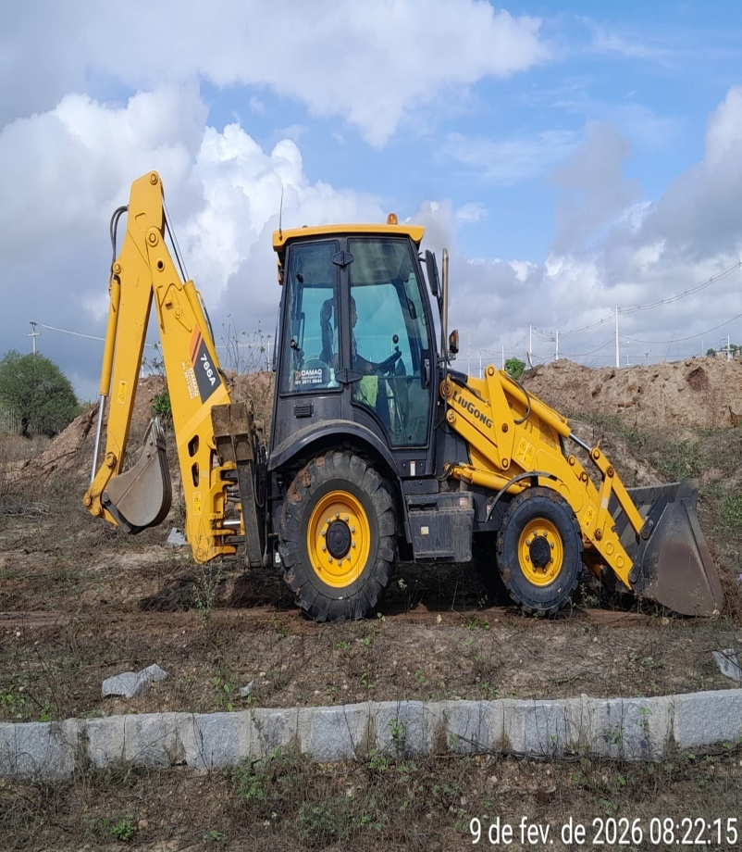 | 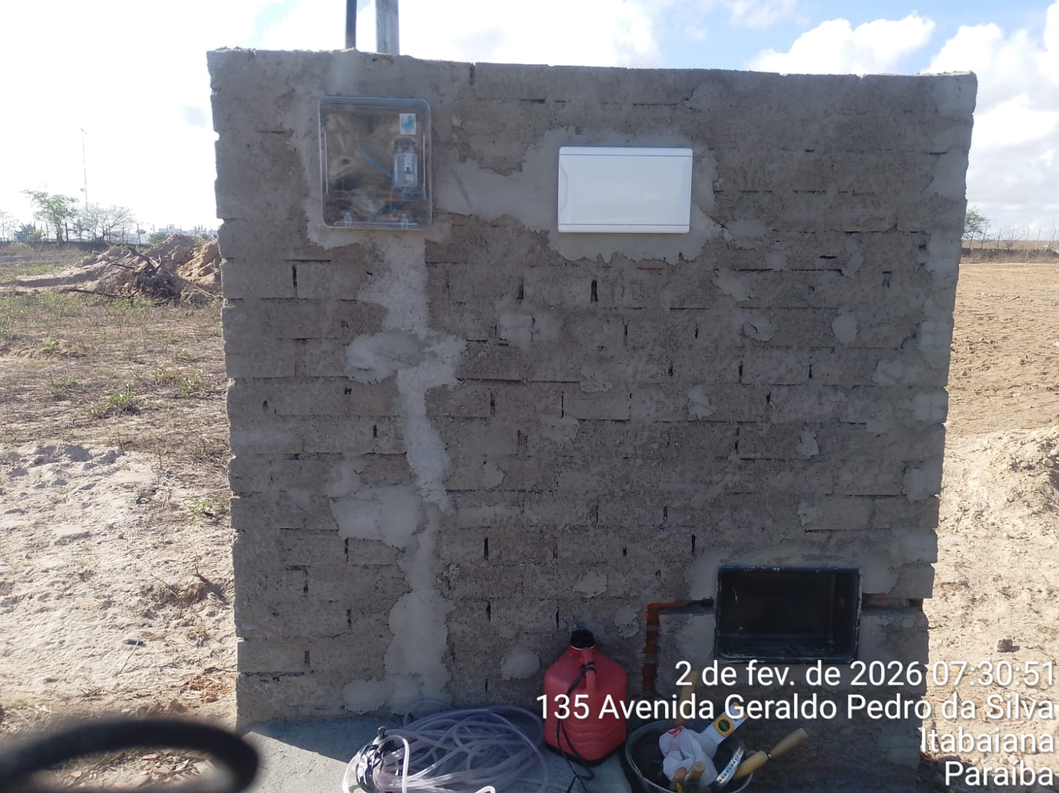 | 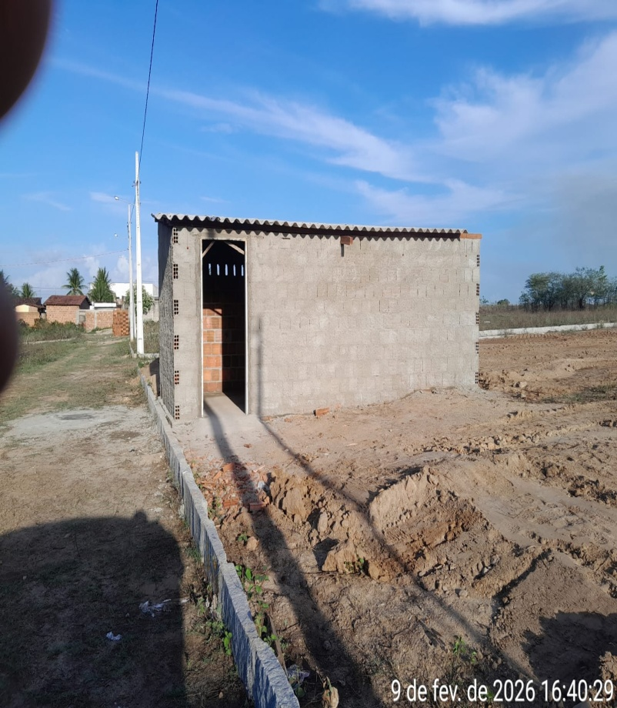
 | MARCAÇÃO | LOCAÇÃO DO CONTEINER | MARCAÇÃO E TAPUME
 | 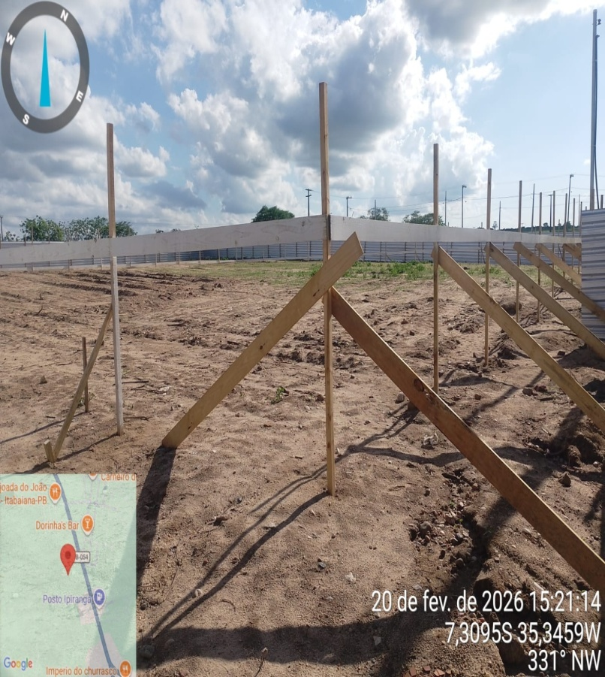 | 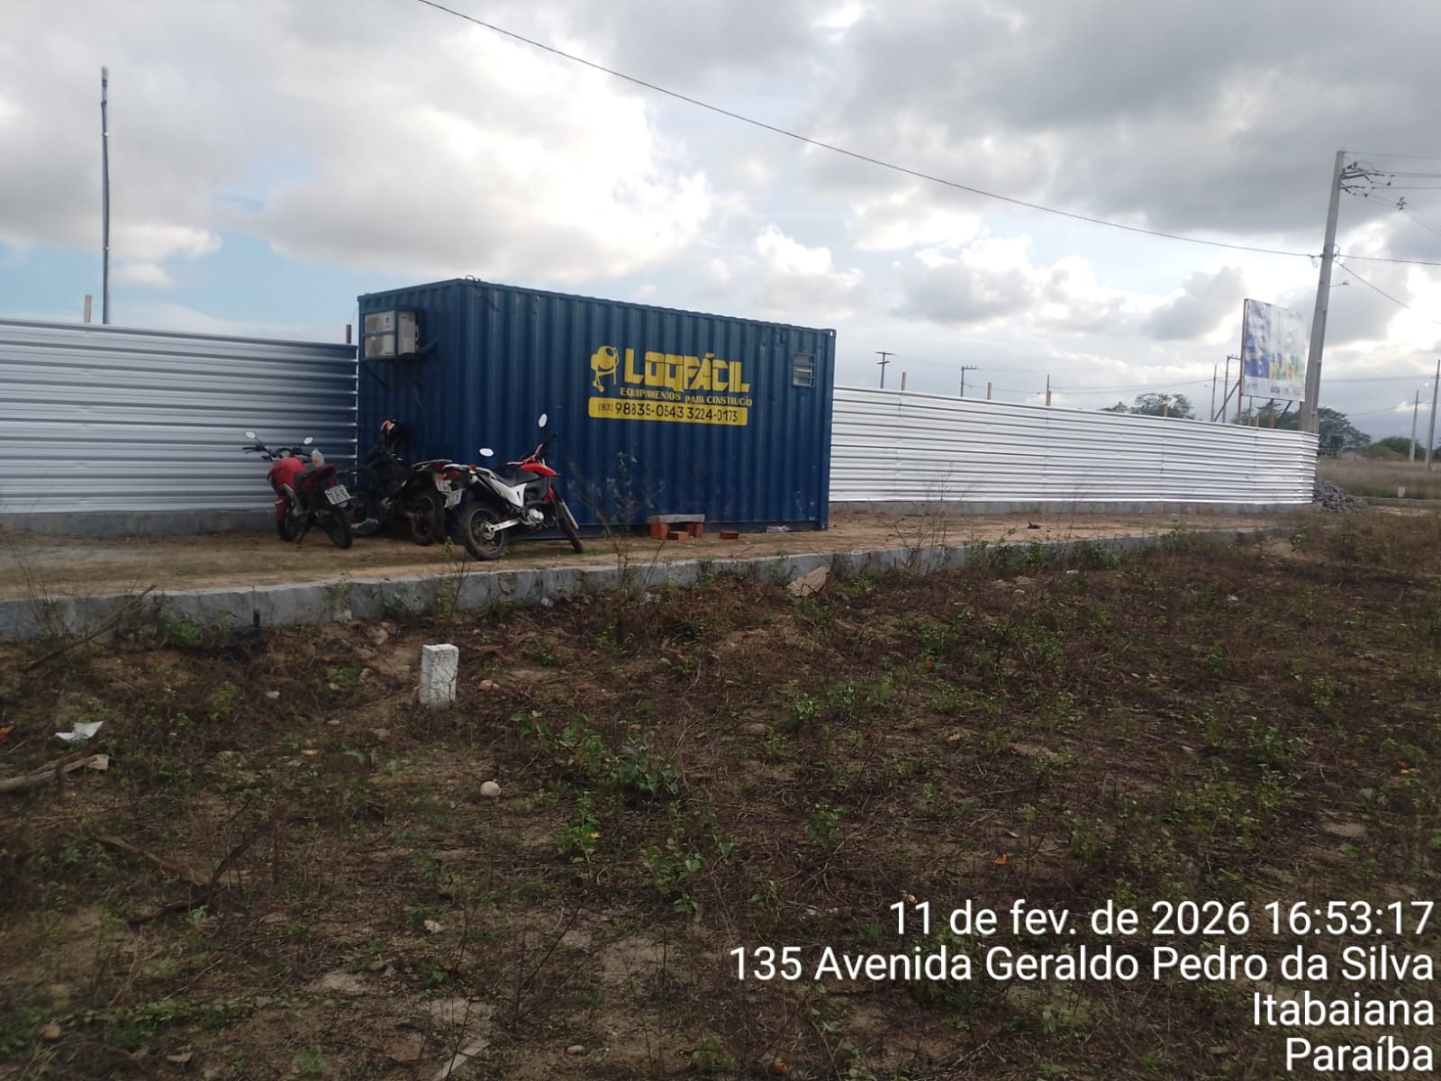 | 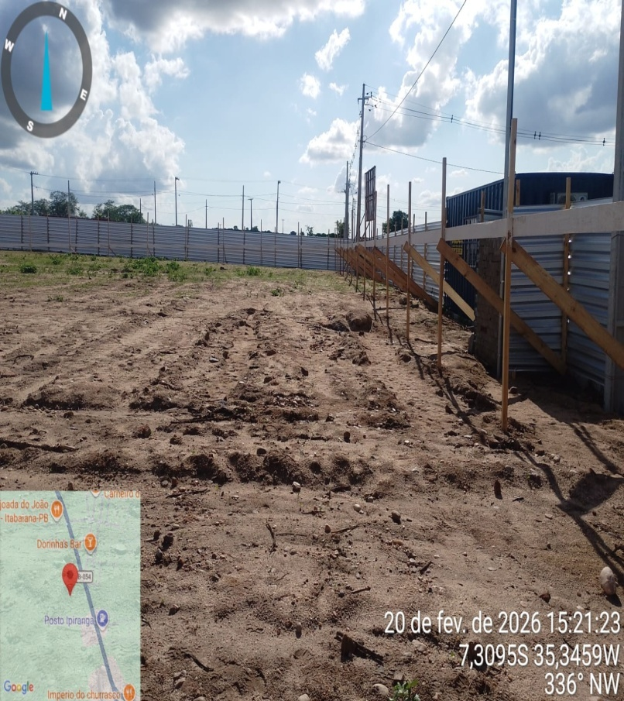
 | ESCAVAÇÃO | ESCAVAÇÃO | ESCAVAÇÃO
 | 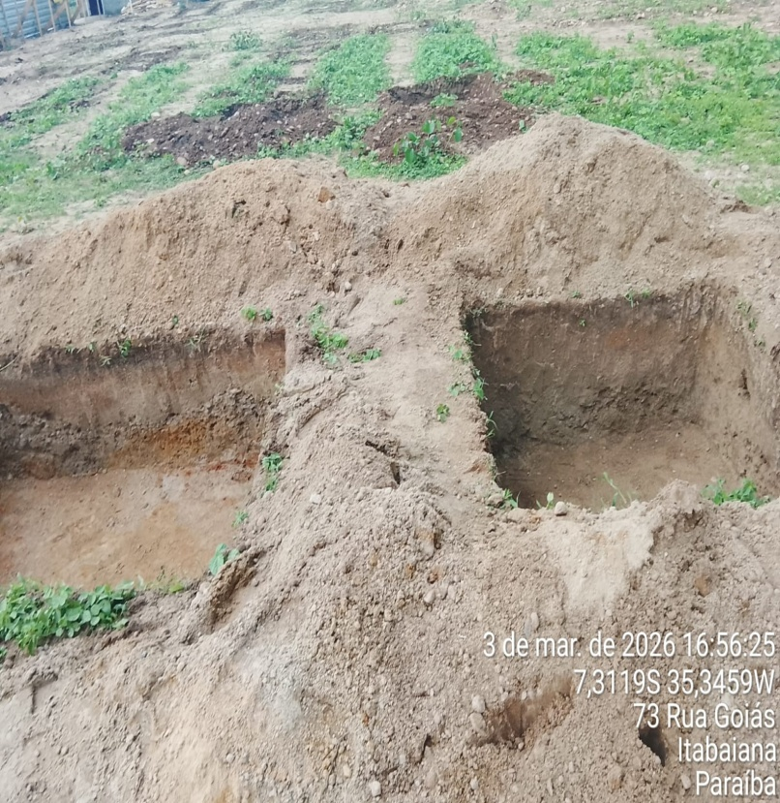 | 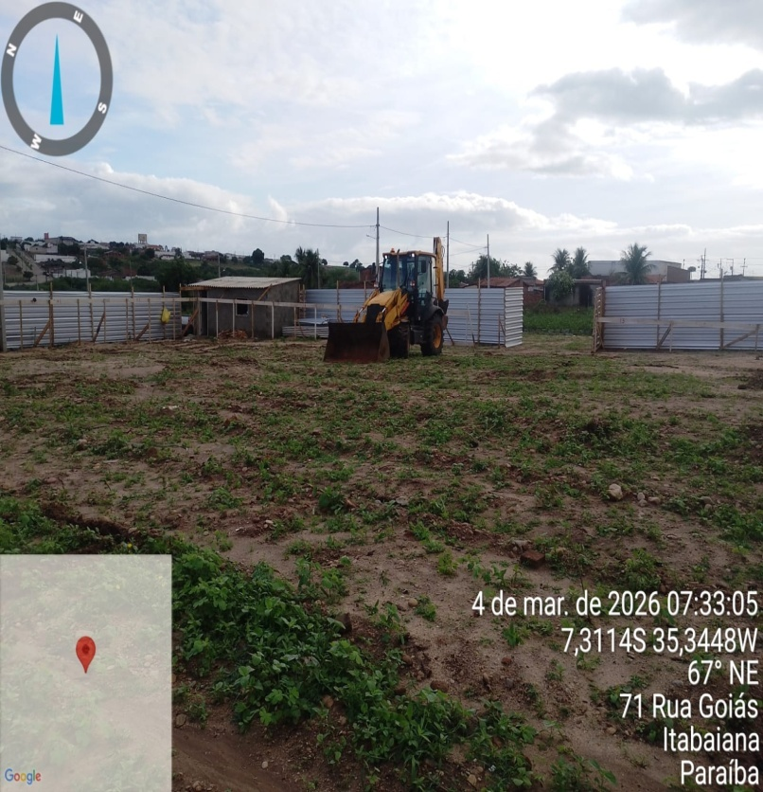 | 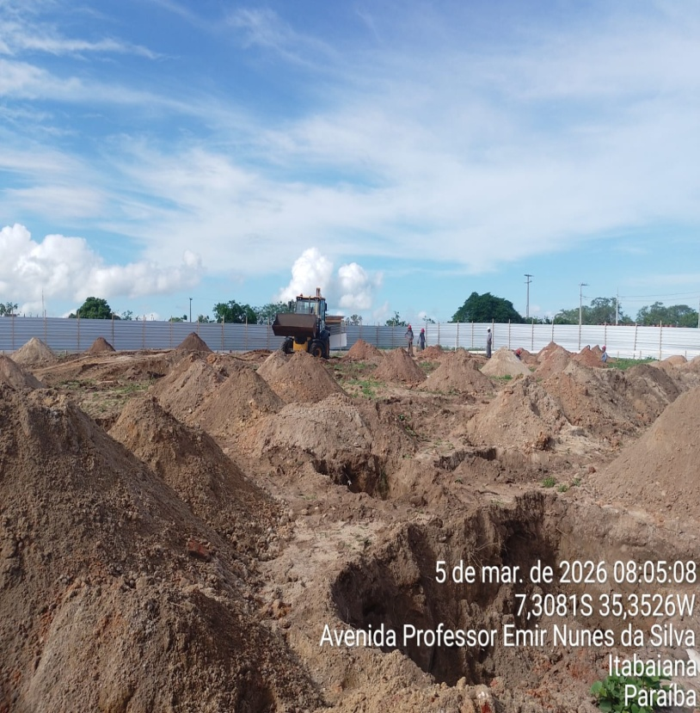
 | ESCAVAÇÃO | ESCAVAÇÃO | FUNDAÇÃO
 | 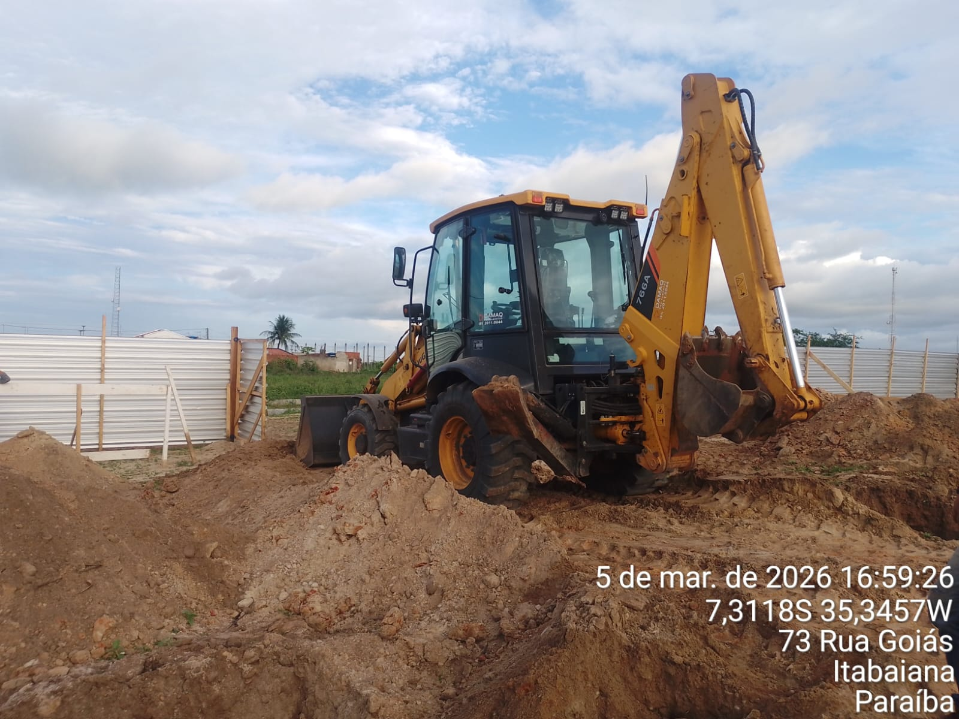 | 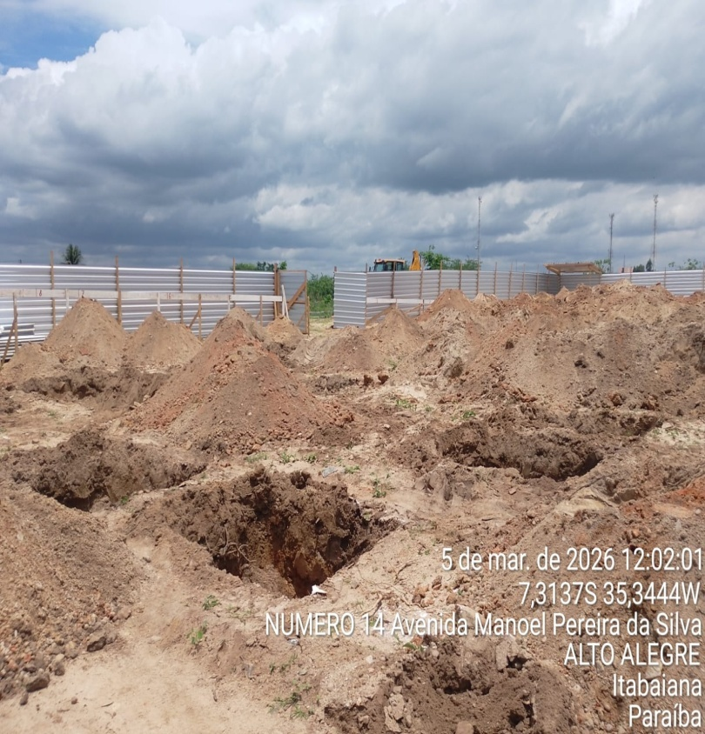 | 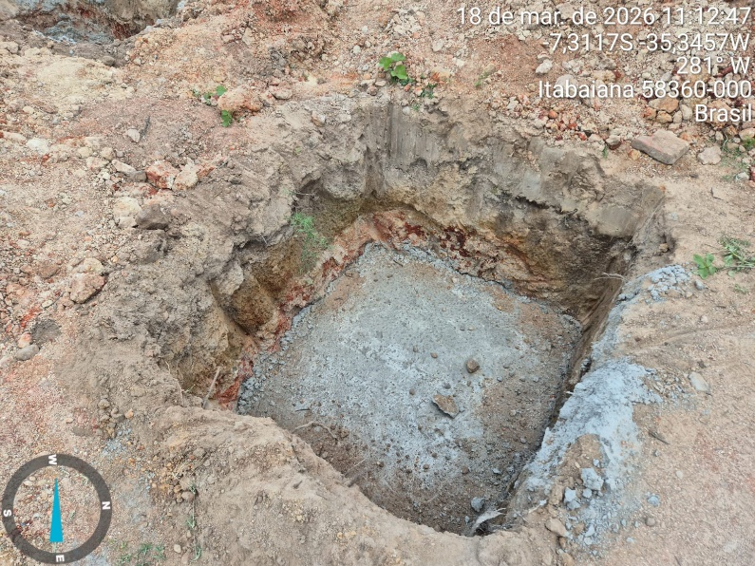
 | FERRAGEM DA SAPATA
 | 